INFO
Departament Przetwórstwa i Rynków Rolnych
WYDZIAŁ INFORMACJI RYNKOWEJ I STATYSTYKI ROLNEJ

ZINTEGROWANY SYSTEM ROLNICZEJ INFORMACJI RYNKOWEJ
(podstawa prawna: ustawa o rolniczych badaniach rynkowych z dnia 30 marca 2001 r.)

NR 15/2021 |  | RYNEK MIĘSA WIEPRZOWEGO | 22 kwietnia 2021r.

Notowania z okresu: |  | 12.04.2021 - 18.04.2021r.



Biuletyn „Rynek mięsa wieprzowego” ukazuje się w każdy czwartek.
Wydawca:
Ministerstwo Rolnictwa i Rozwoju Wsi, Departament Przetwórstwa i Rynków Rolnych
ul. Wspólna 30
00-930 Warszawa
tel. (022) 623-21-69

Autor:
Agnieszka Pater tel. (022) 623-21-69
E-mail: | Agnieszka.Pater@minrol.gov.pl

Trzoda chlewna
 | Trzody chlewnej

 | 1 | 2 | 3 | 4 | 5 | 6 | 7 | 8 | 9 | 10 | 11 | 12 | 13 | 14 | 15 | 16 | 17 | 18 | 19 | 20 | 21 | 22 | 23 | 24 | 25 | 26 | 27 | 28 | 29 | 30 | 31 | 32 | 33 | 34 | 35 | 36 | 37 | 38 | 39 | 40 | 41 | 42 | 43 | 44 | 45 | 46 | 47 | 48 | 49 | 50 | 51 | 52
 | 2015-01-11 | 2015-01-18 | 2015-01-25 | 2015-01-26 | 2015-02-08 | 2015-02-15 | 2015-02-22 | 2015-02-23 | 2015-03-08 | 2015-03-15 | 2015-03-22 | 2015-03-29 | 2015-04-05 | 2015-04-12 | 2015-04-19 | 2015-04-26 | 2015-04-27 | 2015-05-10 | 2015-05-17 | 2015-05-24 | 2015-05-31 | 2015-06-07 | 2015-06-14 | 2015-06-21 | 2015-06-28 | 2015-07-05 | 2015-07-12 | 2015-07-19 | 2015-07-26 | 2015-07-27 | 2015-08-09 | 2015-08-16 | 2015-08-23 | 2015-08-30 | 2015-09-06 | 2015-09-13 | 2015-09-20 | 2015-09-27 | 2015-09-28 | 2015-10-11 | 2015-10-18 | 2015-10-25 | 2015-10-26 | 2015-11-08 | 2015-11-15 | 2015-11-22 | 2015-11-29 | 2015-12-06 | 2015-12-13 | 2015-12-20 | 2015-12-27 | 2015-12-28
2015r. | 2015-01-11 | 2015-01-18 | 2015-01-25 | 2015-02-01 | 2015-02-08 | 2015-02-15 | 2015-02-22 | 2015-03-01 | 2015-03-08 | 2015-03-15 | 2015-03-22 | 2015-03-29 | 2015-04-05 | 2015-04-12 | 2015-04-19 | 2015-04-26 | 2015-05-03 | 2015-05-10 | 2015-05-17 | 2015-05-24 | 2015-05-31 | 2015-06-07 | 2015-06-14 | 2015-06-21 | 2015-06-28 | 2015-07-05 | 2015-07-12 | 2015-07-19 | 2015-07-26 | 2015-08-02 | 2015-08-09 | 2015-08-16 | 2015-08-23 | 2015-08-30 | 2015-09-06 | 2015-09-13 | 2015-09-20 | 2015-09-27 | 2015-10-04 | 2015-10-11 | 2015-10-18 | 2015-10-25 | 2015-11-01 | 2015-11-08 | 2015-11-15 | 2015-11-22 | 2015-11-29 | 2015-12-06 | 2015-12-13 | 2015-12-20 | 2015-12-27 | 2016-01-03
 | 4.09 | 4.04 | 4.02 | 4.02 | 4.07 | 4.21 | 4.33 | 4.50 | 4.62 | 4.48 | 4.32 | 4.31 | 4.43 | 4.40 | 4.40 | 4.49 | 4.51 | 4.35 | 4.15 | 4.17 | 4.27 | 4.37 | 4.37 | 4.50 | 4.61 | 4.46 | 4.31 | 4.39 | 4.44 | 4.37 | 4.37 | 4.39 | 4.36 | 4.35 | 4.38 | 4.54 | 4.69 | 4.73 | 4.64 | 4.45 | 4.44 | 4.41 | 4.39 | 4.32 | 4.16 | 3.95 | 3.82 | 3.71 | 3.74 | 3.85 | 3.88 | 3.86
2016r. | 2016-01-10 | 2016-01-17 | 2016-01-24 | 2016-01-31 | 2016-02-07 | 2016-02-14 | 2016-02-21 | 2016-02-28 | 2016-03-06 | 2016-03-13 | 2016-03-20 | 2016-03-27 | 2016-04-03 | 2016-04-10 | 2016-04-17 | 2016-04-24 | 2016-05-01 | 2016-05-08 | 2016-05-15 | 2016-05-22 | 2016-05-29 | 2016-06-05 | 2016-06-12 | 2016-06-19 | 2016-06-26 | 2016-07-03 | 2016-07-10 | 2016-07-17 | 2016-07-24 | 2016-07-31 | 2016-08-07 | 2016-08-14 | 2016-08-21 | 2016-08-28 | 2016-09-04 | 2016-09-11 | 2016-09-18 | 2016-09-25 | 2016-10-02 | 2016-10-09 | 2016-10-16 | 2016-10-23 | 2016-10-30 | 2016-11-06 | 2016-11-13 | 2016-11-20 | 2016-11-27 | 2016-12-04 | 2016-12-11 | 2016-12-18 | 2016-12-25 | 2017-01-01
 | 3.86 | 3.97 | 4.10 | 4.17 | 4.18 | 4.16 | 4.18 | 4.15 | 4.05 | 4.20 | 4.34 | 4.31 | 4.22 | 4.12 | 4.10 | 4.10 | 4.15 | 4.33 | 4.48 | 4.62 | 4.66 | 4.85 | 4.90 | 4.91 | 5.10 | 5.23 | 5.35 | 5.41 | 5.39 | 5.36 | 5.34 | 5.31 | 5.30 | 5.30 | 5.31 | 5.32 | 5.38 | 5.50 | 5.45 | 5.27 | 5.09 | 4.95 | 4.88 | 4.90 | 4.89 | 4.91 | 5.02 | 5.08 | 5.18 | 5.19 | 5.03 | 4.87
2017r. | 2017-01-08 | 2017-01-15 | 2017-01-22 | 2017-01-29 | 2017-02-05 | 2017-02-12 | 2017-02-19 | 2017-02-26 | 2017-03-05 | 2017-03-12 | 2017-03-19 | 2017-03-26 | 2017-04-02 | 2017-04-09 | 2017-04-16 | 2017-04-23 | 2017-04-30 | 2017-05-07 | 2017-05-14 | 2017-05-21 | 2017-05-28 | 2017-06-04 | 2017-06-11 | 2017-06-18 | 2017-06-25 | 2017-07-02 | 2017-07-09 | 2017-07-16 | 2017-07-23 | 2017-07-30 | 2017-08-06 | 2017-08-13 | 2017-08-20 | 2017-08-27 | 2017-09-03 | 2017-09-10 | 2017-09-17 | 2017-09-24 | 2017-10-01 | 2017-10-08 | 2017-10-15 | 2017-10-22 | 2017-10-29 | 2017-11-05 | 2017-11-12 | 2017-11-19 | 2017-11-26 | 2017-12-03 | 2017-12-10 | 2017-12-17 | 2017-12-31 | 2018-01-07
 | 4.95 | 5.00 | 4.88 | 4.93 | 4.96 | 4.85 | 4.82 | 4.80 | 4.81 | 4.89 | 4.97 | 5.04 | 5.21 | 5.39 | 5.44 | 5.48 | 5.53 | 5.59 | 5.57 | 5.59 | 5.66 | 5.66 | 5.70 | 5.72 | 5.74 | 5.73 | 5.72 | 5.56 | 5.41 | 5.42 | 5.47 | 5.50 | 5.51 | 5.52 | 5.54 | 5.55 | 5.46 | 5.23 | 5.10 | 4.93 | 4.85 | 4.84 | 4.78 | 4.67 | 4.65 | 4.63 | 4.63 | 4.63 | 4.64 | 4.59 | 4.44 | 4.44
2018r. | 2018-01-07 | 2018-01-14 | 2018-01-21 | 2018-01-28 | 2018-02-04 | 2018-02-11 | 2018-02-18 | 2018-02-25 | 2018-03-04 | 2018-03-11 | 2018-03-18 | 2018-03-25 | 2018-04-01 | 2018-04-08 | 2018-04-15 | 2018-04-22 | 2018-04-29 | 2018-05-06 | 2018-05-13 | 2018-05-20 | 2018-05-27 | 2018-06-03 | 2018-06-10 | 2018-06-17 | 2018-06-24 | 2018-07-01 | 2018-07-08 | 2018-07-15 | 2018-07-22 | 2018-07-29 | 2018-08-05 | 2018-08-12 | 2018-08-19 | 2018-08-26 | 2018-09-02 | 2018-09-09 | 2018-09-16 | 2018-09-23 | 2018-09-30 | 2018-10-07 | 2018-10-14 | 2018-10-21 | 2018-10-28 | 2018-11-04 | 2018-11-11 | 2018-11-18 | 2018-11-25 | 2018-12-02 | 2018-12-09 | 2018-12-16 | 2018-12-23 | 2018-12-30
 | 4.38 | 4.31 | 4.20 | 4.12 | 4.16 | 4.27 | 4.47 | 4.65 | 4.76 | 4.80 | 4.65 | 4.57 | 4.57 | 4.58 | 4.57 | 4.56 | 4.47 | 4.47 | 4.34 | 4.42 | 4.59 | 4.67 | 4.68 | 4.69 | 4.68 | 4.69 | 4.71 | 4.72 | 4.70 | 4.62 | 4.57 | 4.70 | 4.91 | 5.01 | 5.02 | 4.94 | 4.75 | 4.62 | 4.55 | 4.53 | 4.49 | 4.38 | 4.30 | 4.27 | 4.25 | 4.26 | 4.25 | 4.22 | 4.19 | 4.16 | 4.18 | 4.18
2019r. | 2019-01-06 | 2019-01-13 | 2019-01-20 | 2019-01-27 | 2019-02-03 | 2019-02-10 | 2019-02-17 | 2019-02-24 | 2019-03-03 | 2019-03-10 | 2019-03-17 | 2019-03-24 | 2019-03-31 | 2019-04-07 | 2019-04-14 | 2019-04-21 | 2019-04-28 | 2019-05-05 | 2019-05-12 | 2019-05-19 | 2019-05-26 | 2019-06-02 | 2019-06-09 | 2019-06-16 | 2019-06-23 | 2019-06-30 | 2019-07-07 | 2019-07-14 | 2019-07-21 | 2019-07-28 | 2019-08-04 | 2019-08-11 | 2019-08-18 | 2019-08-25 | 2019-09-01 | 2019-09-08 | 2019-09-15 | 2019-09-22 | 2019-09-29 | 2019-10-06 | 2019-10-13 | 2019-10-20 | 2019-10-27 | 2019-11-03 | 2019-11-10 | 2019-11-17 | 2019-11-24 | 2019-12-01 | 2019-12-08 | 2019-12-15 | 2019-12-22 | 2019-12-29
 | 4.09 | 4.08 | 4.08 | 4.09 | 4.09 | 4.13 | 4.20 | 4.21 | 4.23 | 4.25 | 4.31 | 4.50 | 4.91 | 5.43 | 5.80 | 5.83 | 5.84 | 5.84 | 5.81 | 5.83 | 5.84 | 5.82 | 5.80 | 5.83 | 5.76 | 5.75 | 5.75 | 5.71 | 5.57 | 5.44 | 5.53 | 5.72 | 5.88 | 5.94 | 5.88 | 5.89 | 5.90 | 5.93 | 5.93 | 5.91 | 5.87 | 5.85 | 5.83 | 5.78 | 5.77 | 5.79 | 5.91 | 6.08 | 6.24 | 6.37 | 6.30 | 6.30
2020r. | 2020-01-05 | 2020-01-12 | 2020-01-19 | 2020-01-26 | 2020-02-02 | 2020-02-09 | 2020-02-16 | 2020-02-23 | 2020-03-01 | 2020-03-08 | 2020-03-15 | 2020-03-22 | 2020-03-29 | 2020-04-05 | 2020-04-12 | 2020-04-19 | 2020-04-26 | 2020-05-03 | 2020-05-10 | 2020-05-17 | 2020-05-24 | 2020-05-31 | 2020-06-07 | 2020-06-14 | 2020-06-21 | 2020-06-28 | 2020-07-05 | 2020-07-12 | 2020-07-19 | 2020-07-26 | 2020-08-02 | 2020-08-09 | 2020-08-16 | 2020-08-23 | 2020-08-30 | 2020-09-06 | 2020-09-13 | 2020-09-20 | 2020-09-27 | 2020-10-04 | 2020-10-11 | 2020-10-18 | 2020-10-25 | 2020-11-01 | 2020-11-08 | 2020-11-15 | 2020-11-22 | 2020-11-29 | 2020-12-06 | 2020-12-13 | 2020-12-20 | 2020-12-27
 | 6.20 | 6.05 | 5.83 | 5.75 | 5.89 | 6.07 | 6.14 | 6.30 | 6.47 | 6.54 | 6.47 | 6.25 | 6.17 | 6.27 | 6.21 | 6.06 | 5.92 | 5.48 | 5.16 | 4.88 | 5.16 | 5.69 | 5.64 | 5.55 | 5.52 | 5.37 | 5.23 | 4.91 | 4.57 | 4.87 | 5.01 | 5.00 | 4.94 | 4.86 | 4.85 | 4.84 | 4.84 | 4.59 | 4.49 | 4.48 | 4.46 | 4.42 | 4.42 | 4.41 | 4.39 | 4.22 | 4.04 | 3.86 | 3.84 | 3.87 | 3.91 | 3.85
2021r. | 2021-01-10 | 2021-01-17 | 2021-01-24 | 2021-01-31 | 2021-02-07 | 2021-02-14 | 2021-02-21 | 2021-02-28 | 2021-03-07 | 2021-03-14 | 2021-03-21 | 2021-03-28 | 2021-04-04 | 2021-04-11 | 2021-04-18 | 2021-04-25 | 2021-05-02 | 2021-05-09 | 2021-05-16 | 2021-05-23 | 2021-05-30 | 2021-06-06 | 2021-06-13 | 2021-06-20 | 2021-06-27 | 2021-07-04 | 2021-07-11 | 2021-07-18 | 2021-07-25 | 2021-08-01 | 2021-08-08 | 2021-08-15 | 2021-08-22 | 2021-08-29 | 2021-09-05 | 2021-09-12 | 2021-09-19 | 2021-09-26 | 2021-10-03 | 2021-10-10 | 2021-10-17 | 2021-10-24 | 2021-10-31 | 2021-11-07 | 2021-11-14 | 2021-11-21 | 2021-11-28 | 2021-12-05 | 2021-12-12 | 2021-12-19 | 2021-12-26 | 2022-01-02
 | 3.84 | 3.90 | 3.92 | 3.95 | 4.03 | 4.16 | 4.33 | 4.68 | 5.02 | 5.26 | 5.43 | 5.36 | 5.29 | 5.29 | 5.29

Średnie ceny zakupu trzody chlewnej w Polsce - wg wagi żywej (ZSRIR)
 | 2015 r. | 2016 r. | 2017r. | 2018r. | 2019r. | 2020r. | 2021r.
 | 4.09 | 3.86 | 4.95 | 4.38 | 4.09 | 6.20 | 3.84
 | 4.04 | 3.97 | 5.00 | 4.31 | 4.08 | 6.05 | 3.90
 | 4.02 | 4.10 | 4.88 | 4.20 | 4.08 | 5.83 | 3.92
 | 4.02 | 4.17 | 4.93 | 4.12 | 4.09 | 5.75 | 3.95
 | 4.07 | 4.18 | 4.96 | 4.16 | 4.09 | 5.89 | 4.03
 | 4.21 | 4.16 | 4.85 | 4.27 | 4.13 | 6.07 | 4.16
 | 4.33 | 4.18 | 4.82 | 4.47 | 4.20 | 6.14 | 4.33
 | 4.50 | 4.15 | 4.80 | 4.65 | 4.21 | 6.30 | 4.68
 | 4.62 | 4.05 | 4.81 | 4.76 | 4.23 | 6.47 | 5.02
 | 4.48 | 4.20 | 4.89 | 4.80 | 4.25 | 6.54 | 5.26
 | 4.32 | 4.34 | 4.97 | 4.65 | 4.31 | 6.47 | 5.43
 | 4.31 | 4.31 | 5.04 | 4.57 | 4.50 | 6.25 | 5.36
 | 4.43 | 4.22 | 5.21 | 4.57 | 4.91 | 6.17 | 5.29
 | 4.40 | 4.12 | 5.39 | 4.58 | 5.43 | 6.27 | 5.29
 | 4.40 | 4.10 | 5.44 | 4.57 | 5.80 | 6.21 | 5.29
 | 4.49 | 4.10 | 5.48 | 4.56 | 5.83 | 6.06
 | 4.51 | 4.15 | 5.53 | 4.47 | 5.84 | 5.92
 | 4.35 | 4.33 | 5.59 | 4.47 | 5.84 | 5.48
 | 4.15 | 4.48 | 5.57 | 4.34 | 5.81 | 5.16
 | 4.17 | 4.62 | 5.59 | 4.42 | 5.83 | 4.88
 | 4.27 | 4.66 | 5.66 | 4.59 | 5.84 | 5.16
 | 4.37 | 4.85 | 5.66 | 4.67 | 5.82 | 5.69
 | 4.37 | 4.90 | 5.70 | 4.68 | 5.80 | 5.64
 | 4.50 | 4.91 | 5.72 | 4.69 | 5.83 | 5.55
 | 4.61 | 5.10 | 5.74 | 4.68 | 5.76 | 5.52
 | 4.46 | 5.23 | 5.73 | 4.69 | 5.75 | 5.37
 | 4.31 | 5.35 | 5.72 | 4.71 | 5.75 | 5.23
 | 4.39 | 5.41 | 5.56 | 4.72 | 5.71 | 4.91
 | 4.44 | 5.39 | 5.41 | 4.70 | 5.57 | 4.57
 | 4.37 | 5.36 | 5.42 | 4.62 | 5.44 | 4.87
 | 4.37 | 5.34 | 5.47 | 4.57 | 5.53 | 5.01
 | 4.39 | 5.31 | 5.50 | 4.70 | 5.72 | 5.00
 | 4.36 | 5.30 | 5.51 | 4.91 | 5.88 | 4.94
 | 4.35 | 5.30 | 5.52 | 5.01 | 5.94 | 4.86
 | 4.38 | 5.31 | 5.54 | 5.02 | 5.88 | 4.85
 | 4.54 | 5.32 | 5.55 | 4.94 | 5.89 | 4.84
 | 4.69 | 5.38 | 5.46 | 4.75 | 5.90 | 4.84
 | 4.73 | 5.50 | 5.23 | 4.62 | 5.93 | 4.59
 | 4.64 | 5.45 | 5.10 | 4.55 | 5.93 | 4.49
 | 4.45 | 5.27 | 4.93 | 4.53 | 5.91 | 4.48
 | 4.44 | 5.09 | 4.85 | 4.49 | 5.87 | 4.46
 | 4.41 | 4.95 | 4.84 | 4.38 | 5.85 | 4.42
 | 4.39 | 4.88 | 4.78 | 4.30 | 5.83 | 4.42
 | 4.32 | 4.90 | 4.67 | 4.27 | 5.78 | 4.41
 | 4.16 | 4.89 | 4.65 | 4.25 | 5.77 | 4.39
 | 3.95 | 4.91 | 4.63 | 4.26 | 5.79 | 4.22
 | 3.82 | 5.02 | 4.63 | 4.25 | 5.91 | 4.04
 | 3.71 | 5.08 | 4.63 | 4.22 | 6.08 | 3.86
 | 3.74 | 5.18 | 4.64 | 4.19 | 6.24 | 3.84
 | 3.85 | 5.19 | 4.59 | 4.16 | 6.37 | 3.87
...

CENY_MARZEC_2021
Ceny zakupu świń rzeźnych za okres: |  |  |  | 01.03.2021 - 04.04.2021
- masa schłodzona [MS]; -masa poubojowa ciepła [MPC]
SKUP - MARZEC - 2021 - ZMIANY MIESIĘCZNE |  |  |  |  |  |  |  |  | Tab. 2 Średnie ceny netto zakupu świń rzeźnych za wagę żywą
Klasa półtusz | CENA [zł/tonę] |  |  |  | Zmiana | % | Średnia | Struktura
wieprzowych | [MS] |  | [MPC] |  | ceny | mięsa | masa tuszy | skupu | CENA [zł/kg] |  |  | Miesięczna zmiana ceny
wg EUROP | 01.03.2021-04.04.2021 | 01.02.2021-28.02.2021 | 01.03.2021-04.04.2021 | 01.02.2021-28.02.2021 | [%] | w tuszy | [kg/szt.] | [%] | MAKROREGIONY | III 2021 | II 2021 | [%]
POLSKA |  |  |  |  |  |  |  |  | POLSKA | 5.28 | 4.29 | 23.24
klasa S | 7,014 | 5,717 | 6,877 | 5,605 | 22.68 | 61.5 | 94.6 | 32.7 | REGION PÓŁNOCNY | 5.24 | 4.27 | 22.88
klasa E | 6,928 | 5,625 | 6,792 | 5,514 | 23.18 | 57.9 | 96.6 | 54.0 | REGION ŚRODKOWO-WSCHODNI | 5.31 | 4.35 | 22.02
klasa U | 6,614 | 5,296 | 6,485 | 5,192 | 24.89 | 53.3 | 98.4 | 11.8 | REGION POŁUDNIOWO-WSCHODNI | 5.25 | 4.21 | 24.74
klasa R | 6,264 | 4,937 | 6,141 | 4,840 | 26.87 | 48.4 | 100.3 | 1.3 | REGION ZACHODNI | 5.29 | 4.25 | 24.33
klasa O | 5,505 | 4,093 | 5,397 | 4,013 | 34.50 | 43.6 | 104.0 | 0.2
klasa P | 5,323 | 4,062 | 5,219 | 3,982 | 31.05 | 36.9 | 95.4 | 0.0 | Obliczane na podstawie cen za żywiec wg masy poubojowej ciepłej (MPC)
S-P Razem | 6,906 | 5,604 | 6,771 | 5,494 | 23.24 | 58.4 | 96.2 | 100.0 | przy użyciu współczynnika wydajności rzeźnej podawanego przez GUS (0,78).
REGION PÓŁNOCNY
klasa S | 6,959 | 5,716 | 6,823 | 5,604 | 21.74 | 61.5 | 92.5 | 32.2
klasa E | 6,879 | 5,599 | 6,744 | 5,489 | 22.86 | 57.9 | 95.5 | 54.1
klasa U | 6,580 | 5,260 | 6,451 | 5,157 | 25.09 | 53.2 | 97.3 | 12.2
Miesięczne ceny zakupu tuczników za wagę żywą w latach 2016-2021 wg ZSRIR
 | 2021 | 2020 | 2019 | 2018 | 2017
 | 3.9046050588 | 5.9198727059 | 4.0855298824 | 4.2289497059 | 4.9394073529
 | 4.2852917059 | 6.2439122353 | 4.1935667647 | 4.5414704706 | 4.8579768824
 | 5.2814052353 | 6.3576201765 | 4.4796501176 | 4.6490431765 | 4.9839025294
 |  | 5.999942 | 5.7211248824 | 4.5444696471 | 5.4571384706
 |  | 5.196919 | 5.8274656471 | 4.4886361765 | 5.6152957059
 |  | 5.5173491176 | 5.7864995882 | 4.6825380588 | 5.7234862941
 |  | 4.9167361176 | 5.5950814706 | 4.6864954118 | 5.5250672941
 |  | 4.9089177647 | 5.8536078824 | 4.8426368824 | 5.5090574118
 |  | 4.6443463529 | 5.9130400588 | 4.7104314706 | 5.3303945882
 |  | 4.4295511765 | 5.8497545294 | 4.3952296471 | 4.8488730588
 |  | 4.1205067647 | 5.8920129412 | 4.2439073529 | 4.6415024118
 |  | 3.8708486471 | 6.3049365294 | 4.1740682941 | 4.5495847647
klasa R | 6,255 | 4,921 | 6,133 | 4,824 | 27.12 | 48.4 | 98.3 | 1.4
klasa O | * | * | * | * | * | * | * | *
klasa P | * | * | * | * | * | * | * | *
S-P Razem | 6,856 | 5,580 | 6,722 | 5,470 | 22.88 | 58.3 | 94.8 | 100.0
REGION ŚRODKOWO-WSCHODNI
klasa S | 7,031 | 5,771 | 6,893 | 5,658 | 21.84 | 61.5 | 95.4 | 35.4
klasa E | 6,952 | 5,702 | 6,816 | 5,590 | 21.93 | 57.8 | 97.1 | 52.4
klasa U | 6,654 | 5,405 | 6,524 | 5,299 | 23.11 | 53.3 | 98.8 | 11.0
klasa R | 6,342 | 5,075 | 6,217 | 4,975 | 24.96 | 48.4 | 99.7 | 1.1
klasa O | * | 4,555 | * | 4,466 | * | * | * | *
klasa P | * | 4,431 | * | 4,344 | * | * | * | *
S-P Razem | 6,938 | 5,686 | 6,802 | 5,575 | 22.02 | 58.5 | 96.7 | 100.0
REGION POŁUDNIOWO-WSCHODNI
klasa S | 6,976 | 5,618 | 6,839 | 5,508 | 24.16 | 61.4 | 94.1 | 37.0
klasa E | 6,893 | 5,540 | 6,758 | 5,432 | 24.42 | 57.9 | 96.2 | 50.7
klasa U | 6,557 | 5,177 | 6,428 | 5,075 | 26.66 | 53.1 | 98.6 | 10.6
klasa R | 6,114 | 4,764 | 5,994 | 4,671 | 28.31 | 48.2 | 101.2 | 1.5
klasa O | 5,318 | 4,098 | 5,213 | 4,018 | 29.75 | 43.4 | 104.7 | 0.1
klasa P | 4,868 | * | 4,772 | * | * | * | * | *
S-P Razem | 6,872 | 5,509 | 6,737 | 5,401 | 24.74 | 58.6 | 95.8 | 100.0
REGION ZACHODNI
klasa S | 7,049 | 5,694 | 6,911 | 5,582 | 23.80 | 61.5 | 95.3 | 28.5
klasa E | 6,945 | 5,587 | 6,809 | 5,477 | 24.32 | 58.0 | 96.7 | 57.0
klasa U | 6,618 | 5,258 | 6,489 | 5,155 | 25.87 | 53.4 | 98.7 | 12.8
klasa R | 6,273 | 4,914 | 6,150 | 4,817 | 27.66 | 48.5 | 101.6 | 1.4
klasa O | 5,354 | 3,911 | 5,249 | 3,834 | 36.91 | 43.9 | 106.7 | 0.3
klasa P | * | 3,450 | * | 3,382 | * | * | * | *
S-P Razem | 6,917 | 5,564 | 6,781 | 5,455 | 24.33 | 58.2 | 96.7 | 100.0

Makroregion Północny: województwa - kujawsko-pomorskie, pomorskie, warmińsko-mazurskie.
Makroregion Środkowo-wschodni: województwa - łódzkie, mazowieckie, podlaskie.
Makroregion Południowo-wschodni: województwa - lubelskie, małopolskie, podkarpackie, śląskie, świętokrzyskie.
Makroregion Zachodni: województwa - dolnośląskie, lubuskie, opolskie, wielkopolskie, zachodnio-pomorskie.

Prosięta
 | PROSIĘTA - Targowiska

 | 1 | 2 | 3 | 4 | 5 | 6 | 7 | 8 | 9 | 10 | 11 | 12 | 13 | 14 | 15 | 16 | 17 | 18 | 19 | 20 | 21 | 22 | 23 | 24 | 25 | 26 | 27 | 28 | 29 | 30 | 31 | 32 | 33 | 34 | 35 | 36 | 37 | 38 | 39 | 40 | 41 | 42 | 43 | 44 | 45 | 46 | 47 | 48 | 49 | 50 | 51 | 52
 | 2015-01-11 | 2015-01-18 | 2015-01-25 | 2015-01-26 | 2015-02-08 | 2015-02-15 | 2015-02-22 | 2015-02-23 | 2015-03-08 | 2015-03-15 | 2015-03-22 | 2015-03-29 | 2015-04-05 | 2015-04-12 | 2015-04-19 | 2015-04-26 | 2015-04-27 | 2015-05-10 | 2015-05-17 | 2015-05-24 | 2015-05-31 | 2015-06-07 | 2015-06-14 | 2015-06-21 | 2015-06-28 | 2015-07-05 | 2015-07-12 | 2015-07-19 | 2015-07-26 | 2015-07-27 | 2015-08-09 | 2015-08-16 | 2015-08-23 | 2015-08-30 | 2015-09-06 | 2015-09-13 | 2015-09-20 | 2015-09-27 | 2015-09-28 | 2015-10-11 | 2015-10-18 | 2015-10-25 | 2015-10-26 | 2015-11-08 | 2015-11-15 | 2015-11-22 | 2015-11-29 | 2015-12-06 | 2015-12-13 | 2015-12-20 | 2015-12-27 | 2015-12-28
2015r. | 2015-01-11 | 2015-01-18 | 2015-01-25 | 2015-02-01 | 2015-02-08 | 2015-02-15 | 2015-02-22 | 2015-03-01 | 2015-03-08 | 2015-03-15 | 2015-03-22 | 2015-03-29 | 2015-04-05 | 2015-04-12 | 2015-04-19 | 2015-04-26 | 2015-05-03 | 2015-05-10 | 2015-05-17 | 2015-05-24 | 2015-05-31 | 2015-06-07 | 2015-06-14 | 2015-06-21 | 2015-06-28 | 2015-07-05 | 2015-07-12 | 2015-07-19 | 2015-07-26 | 2015-08-02 | 2015-08-09 | 2015-08-16 | 2015-08-23 | 2015-08-30 | 2015-09-06 | 2015-09-13 | 2015-09-20 | 2015-09-27 | 2015-10-04 | 2015-10-11 | 2015-10-18 | 2015-10-25 | 2015-11-01 | 2015-11-08 | 2015-11-15 | 2015-11-22 | 2015-11-29 | 2015-12-06 | 2015-12-13 | 2015-12-20 | 2015-12-27 | 2016-01-03
 | 149.2 | 149.0 | 154.5 | 147.1 | 150.0 | 151.1 | 148.8 | 152.8 | 151.9 | 153.1 | 156.5 | 155.4 | 159.1 | 160.4 | 159.1 | 164.5 | 163.3 | 164.9 | 163.0 | 159.9 | 160.3 | 158.0 | 162.1 | 162.5 | 155.6 | 156.1 | 150.1 | 149.9 | 155.6 | 149.1 | 146.7 | 148.9 | 145.5 | 148.4 | 149.3 | 149.7 | 149.6 | 148.8 | 149.3 | 150.0 | 151.2 | 148.9 | 146.9 | 144.8 | 144.1 | 141.8 | 143.0 | 138.0 | 137.9 | 137.0 | 136.6 | 132.6
2016r. | 2016-01-10 | 2016-01-17 | 2016-01-24 | 2016-01-31 | 2016-02-07 | 2016-02-14 | 2016-02-21 | 2016-02-28 | 2016-03-06 | 2016-03-13 | 2016-03-20 | 2016-03-27 | 2016-04-03 | 2016-04-10 | 2016-04-17 | 2016-04-24 | 2016-05-01 | 2016-05-08 | 2016-05-15 | 2016-05-22 | 2016-05-29 | 2016-06-05 | 2016-06-12 | 2016-06-19 | 2016-06-26 | 2016-07-03 | 2016-07-10 | 2016-07-17 | 2016-07-24 | 2016-07-31 | 2016-08-07 | 2016-08-14 | 2016-08-21 | 2016-08-28 | 2016-09-04 | 2016-09-11 | 2016-09-18 | 2016-09-25 | 2016-10-02 | 2016-10-09 | 2016-10-16 | 2016-10-23 | 2016-10-30 | 2016-11-06 | 2016-11-13 | 2016-11-20 | 2016-11-27 | 2016-12-04 | 2016-12-11 | 2016-12-18 | 2016-12-25 | 2017-01-01
 | 134.0 | 136.1 | 131.2 | 128.1 | 129.9 | 131.5 | 132.0 | 133.5 | 135.9 | 138.6 | 140.6 | 142.0 | 145.5 | 149.5 | 148.0 | 147.7 | 145.9 | 149.3 | 150.9 | 149.8 | 144.8 | 152.0 | 156.3 | 153.3 | 151.8 | 155.2 | 156.6 | 156.0 | 158.3 | 158.7 | 159.2 | 160.8 | 163.4 | 167.1 | 167.6 | 172.1 | 169.5 | 170.7 | 162.1 | 166.5 | 170.5 | 170.0 | 171.6 | 166.6 | 172.5 | 171.4 | 173.5 | 178.0 | 175.7 | 178.2 | 178.5 | 172.6
2017r. | 2017-01-08 | 2017-01-15 | 2017-01-22 | 2017-01-29 | 2017-02-05 | 2017-02-12 | 2017-02-19 | 2017-02-26 | 2017-03-05 | 2017-03-12 | 2017-03-19 | 2017-03-26 | 2017-04-02 | 2017-04-09 | 2017-04-16 | 2017-04-23 | 2017-04-30 | 2017-05-07 | 2017-05-14 | 2017-05-21 | 2017-05-28 | 2017-06-04 | 2017-06-11 | 2017-06-18 | 2017-06-25 | 2017-07-02 | 2017-07-09 | 2017-07-16 | 2017-07-23 | 2017-07-30 | 2017-08-06 | 2017-08-13 | 2017-08-20 | 2017-08-27 | 2017-09-03 | 2017-09-10 | 2017-09-17 | 2017-09-24 | 2017-10-01 | 2017-10-08 | 2017-10-15 | 2017-10-22 | 2017-10-29 | 2017-11-05 | 2017-11-12 | 2017-11-19 | 2017-11-26 | 2017-12-03 | 2017-12-10 | 2017-12-17 | 2017-12-31 | 2018-01-07
 | 180.0 | 173.5 | 171.8 | 184.6 | 176.3 | 178.9 | 176.0 | 185.7 | 176.3 | 183.9 | 185.2 | 178.1 | 190.7 | 198.7 | 189.1 | 198.4 | 196.4 | 194.2 | 190.9 | 206.0 | 208.1 | 209.6 | 210.6 | 209.8 | 213.0 | 202.3 | 206.6 | 209.1 | 202.1 | 200.3 | 193.3 | 198.5 | 194.8 | 196.9 | 197.5 | 197.7 | 193.9 | 196.2 | 196.9 | 194.3 | 194.7 | 197.3 | 194.5 | 175.5 | 191.1 | 191.0 | 192.3 | 194.9 | 179.4 | 193.2 | 184.9 | 184.9
2018r. | 2018-01-07 | 2018-01-14 | 2018-01-21 | 2018-01-28 | 2018-02-04 | 2018-02-11 | 2018-02-18 | 2018-02-25 | 2018-03-04 | 2018-03-11 | 2018-03-18 | 2018-03-25 | 2018-04-01 | 2018-04-08 | 2018-04-15 | 2018-04-22 | 2018-04-29 | 2018-05-06 | 2018-05-13 | 2018-05-20 | 2018-05-27 | 2018-06-03 | 2018-06-10 | 2018-06-17 | 2018-06-24 | 2018-07-01 | 2018-07-08 | 2018-07-15 | 2018-07-22 | 2018-07-29 | 2018-08-05 | 2018-08-12 | 2018-08-19 | 2018-08-26 | 2018-09-02 | 2018-09-09 | 2018-09-16 | 2018-09-23 | 2018-09-30 | 2018-10-07 | 2018-10-14 | 2018-10-21 | 2018-10-28 | 2018-11-04 | 2018-11-11 | 2018-11-18 | 2018-11-25 | 2018-12-02 | 2018-12-09 | 2018-12-16 | 2018-12-23 | 2018-12-30
 | 199.1 | 186.2 | 182.3 | 183.9 | 180.7 | 179.3 | 180.6 | 183.7 | 174.7 | 188.6 | 186.6 | 180.6 | 178.8 | 195.7 | 189.8 | 198.2 | 176.9 | 176.9 | 186.0 | 180.9 | 187.3 | 184.6 | 180.0 | 188.4 | 171.1 | 178.0 | 184.2 | 186.9 | 188.3 | 180.5 | 178.1 | 186.5 | 181.9 | 181.4 | 176.1 | 177.1 | 172.2 | 177.8 | 182.6 | 170.4 | 176.4 | 189.0 | 176.4 | 184.4 | 171.0 | 165.5 | 165.9 | 169.3 | 173.3 | 167.0 | 161.5 | 161.5
2019r. | 2019-01-06 | 2019-01-13 | 2019-01-20 | 2019-01-27 | 2019-02-03 | 2019-02-10 | 2019-02-17 | 2019-02-24 | 2019-03-03 | 2019-03-10 | 2019-03-17 | 2019-03-24 | 2019-03-31 | 2019-04-07 | 2019-04-14 | 2019-04-21 | 2019-04-28 | 2019-05-05 | 2019-05-12 | 2019-05-19 | 2019-05-26 | 2019-06-02 | 2019-06-09 | 2019-06-16 | 2019-06-23 | 2019-06-30 | 2019-07-07 | 2019-07-14 | 2019-07-21 | 2019-07-28 | 2019-08-04 | 2019-08-11 | 2019-08-18 | 2019-08-25 | 2019-09-01 | 2019-09-08 | 2019-09-15 | 2019-09-22 | 2019-09-29 | 2019-10-06 | 2019-10-13 | 2019-10-20 | 2019-10-27 | 2019-11-03 | 2019-11-10 | 2019-11-17 | 2019-11-24 | 2019-12-01 | 2019-12-08 | 2019-12-15 | 2019-12-22 | 2019-12-29
 | 158.29 | 169.78 | 151.00 | 163.50 | 166.33 | 163.75 | 166.44 | 162.75 | 151.00 | 164.50 | 162.13 | 169.75 | 168.11 | 177.14 | 160.57 | 181.71 | 185.07 | 185.07 | 204.13 | 211.88 | 214.14 | 214.17 | 222.75 | 198.00 | 200.50 | 213.50 | 219.33 | 219.67 | 205.60 | 212.40 | 221.00 | 217.71 | 221.50 | 226.44 | 226.80 | 234.57 | 235.33 | 236.00 | 234.67 | 223.29 | 238.00 | 239.00 | 237.50 | 240.50 | 234.71 | 244.86 | 239.29 | 244.29 | 252.83 | 230.80 | 229.83 | 229.83
2020r. | 2020-01-05 | 2020-01-12 | 2020-01-19 | 2020-01-26 | 2020-02-02 | 2020-02-09 | 2020-02-16 | 2020-02-23 | 2020-03-01 | 2020-03-08 | 2020-03-15 | 2020-03-22 | 2020-03-29 | 2020-04-05 | 2020-04-12 | 2020-04-19 | 2020-04-26 | 2020-05-03 | 2020-05-10 | 2020-05-17 | 2020-05-24 | 2020-05-31 | 2020-06-07 | 2020-06-14 | 2020-06-21 | 2020-06-28 | 2020-07-05 | 2020-07-12 | 2020-07-19 | 2020-07-26 | 2020-08-02 | 2020-08-09 | 2020-08-16 | 2020-08-23 | 2020-08-30 | 2020-09-06 | 2020-09-13 | 2020-09-20 | 2020-09-27 | 2020-10-04 | 2020-10-11 | 2020-10-18 | 2020-10-25 | 2020-11-01 | 2020-11-08 | 2020-11-15 | 2020-11-22 | 2020-11-29 | 2020-12-06 | 2020-12-13 | 2020-12-20 | 2021-01-03
 | 210.00 | 248.00 | 253.57 | 245.50 | 247.40 | 246.75 | 257.67 | 274.00 | 267.20 | 264.67 | 270.50 | 286.67 | 230.00 | 230.00 | 236.00 | 238.00 | 239.00 | 268.00 | 268.67 | 225.33 | 255.00 | 268.00 | 291.50 | 285.80 | 261.00 | 274.00 | 261.00 | 248.50 | 252.00 | 258.83 | 251.00 | 259.40 | 247.75 | 251.40 | 241.60 | 255.17 | 241.4 | 239.00 | 252.60 | 243.50 | 221.40 | 243.33 | 180.33 | 176.33 | 202.50 | 202.00 | 238.33 | 213.00 | 201.75 | 172.00 | 229.00 | 156.50
2021r. | 2021-01-10 | 2021-01-17 | 2021-01-24 | 2021-01-31 | 2021-02-07 | 2021-02-14 | 2021-02-21 | 2021-02-28 | 2021-03-07 | 2021-03-14 | 2021-03-21 | 2021-03-28 | 2021-04-04 | 2021-04-11 | 2021-04-18 | 2021-04-25 | 2021-05-02 | 2021-05-09 | 2021-05-16 | 2021-05-23 | 2021-05-30 | 2021-06-06 | 2021-06-13 | 2021-06-20 | 2021-06-27 | 2021-07-04 | 2021-07-11 | 2021-07-18 | 2021-07-25 | 2021-08-01 | 2021-08-08 | 2021-08-15 | 2021-08-22 | 2021-08-29 | 2021-09-05 | 2021-09-12 | 2021-09-19 | 2021-09-26 | 2021-10-03 | 2021-10-10 | 2021-10-17 | 2021-10-24 | 2021-10-31 | 2021-11-07 | 2021-11-14 | 2021-11-21 | 2021-11-28 | 2021-12-05 | 2021-12-12 | 2021-12-19 | 2021-12-26 | 2022-01-02
 | 165.00 |  |  | 208.33 |  |  |  | 180.00
 |  | nld | nld |  | nld | nld | nld |  | nld | nld | nld | nld | nld | nld | nld
 | nld - niewystarczająca liczba danych do prezentacji

Średnie ceny prosiąt na targowiskach w Polsce - (źródło: ZSRIR)
 | 2016r. | 2017r. | 2018r. | 2019r. | 2020r. | 2021r.
 | 134.0 | 180.0 | 199.1 | 158.29 | 210.00 | 165.00
 | 136.1 | 173.5 | 186.2 | 169.78 | 248.00
 | 131.2 | 171.8 | 182.3 | 151.00 | 253.57
 | 128.1 | 184.6 | 183.9 | 163.50 | 245.50 | 208.33
 | 129.9 | 176.3 | 180.7 | 166.33 | 247.40
 | 131.5 | 178.9 | 179.3 | 163.75 | 246.75
 | 132.0 | 176.0 | 180.6 | 166.44 | 257.67
 | 133.5 | 185.7 | 183.7 | 162.75 | 274.00 | 180.00
 | 135.9 | 176.3 | 174.7 | 151.00 | 267.20
 | 138.6 | 183.9 | 188.6 | 164.50 | 264.67
 | 140.6 | 185.2 | 186.6 | 162.13 | 270.50
 | 142.0 | 178.1 | 180.6 | 169.75 | 286.67
 | 145.5 | 190.7 | 178.8 | 168.11 | 230.00
 | 149.5 | 198.7 | 195.7 | 177.14 | 230.00
 | 148.0 | 189.1 | 189.8 | 160.57 | 236.00
 | 147.7 | 198.4 | 198.2 | 181.71 | 238.00
 | 145.9 | 196.4 | 176.9 | 185.07 | 239.00
 | 149.3 | 194.2 | 176.9 | 185.07 | 268.00
 | 150.9 | 190.9 | 186.0 | 204.13 | 268.67
 | 149.8 | 206.0 | 180.9 | 211.88 | 225.33
 | 144.8 | 208.1 | 187.3 | 214.14 | 255.00
 | 152.0 | 209.6 | 184.6 | 214.17 | 268.00
 | 156.3 | 210.6 | 180.0 | 222.75 | 291.50
 | 153.3 | 209.8 | 188.4 | 198.00 | 285.80
 | 151.8 | 213.0 | 171.1 | 200.50 | 261.00
 | 155.2 | 202.3 | 178.0 | 213.50 | 274.00
 | 156.6 | 206.6 | 184.2 | 219.33 | 261.00
 | 156.0 | 209.1 | 186.9 | 219.67 | 248.50
 | 158.3 | 202.1 | 188.3 | 205.60 | 252.00
 | 158.7 | 200.3 | 180.5 | 212.40 | 258.83
 | 159.2 | 193.3 | 178.1 | 221.00 | 251.00
 | 160.8 | 198.5 | 186.5 | 217.71 | 259.40
 | 163.4 | 194.8 | 181.9 | 221.50 | 247.75
 | 167.1 | 196.9 | 181.4 | 226.44 | 251.40
 | 167.6 | 197.5 | 176.1 | 226.80 | 241.60
 | 172.1 | 197.7 | 177.1 | 234.57 | 255.17
 | 169.5 | 193.9 | 172.2 | 235.33 | 241.40
 | 170.7 | 196.2 | 177.8 | 236.00 | 239.00
 | 162.1 | 196.9 | 182.6 | 234.67 | 252.60
 | 166.5 | 194.3 | 170.4 | 223.29 | 243.50
 | 170.5 | 194.7 | 176.4 | 238.00 | 221.40
 | 170.0 | 197.3 | 189.0 | 239.00 | 243.33
 | 171.6 | 194.5 | 176.4 | 237.50 | 180.33
 | 166.6 | 175.5 | 184.4 | 240.50 | 176.33
 | 172.5 | 191.1 | 171.0 | 234.71 | 202.50
 | 171.4 | 191.0 | 165.5 | 244.86 | 202.00
 | 173.5 | 192.3 | 165.9 | 239.29 | 238.33
 | 178.0 | 194.9 | 169.3 | 244.29 | 213.00
 | 175.7 | 179.4 | 173.3 | 252.83 | 201.75
 | 178.2 | 193.2 | 167.0 | 230.80 | 172.00
...

świnie kl. E _2021_2020
Średnie ceny zakupu trzody chlewnej w Polsce i w UE - kl. E [EURO/100 kg]
 | 1 | 2 | 3 | 4 | 5 | 6 | 7 | 8 | 9 | 10 | 11 | 12 | 13 | 14 | 15 | 16 | 17 | 18 | 19 | 20 | 21 | 22 | 23 | 24 | 25 | 26 | 27 | 28 | 29 | 30 | 31 | 32 | 33 | 34 | 35 | 36 | 37 | 38 | 39 | 40 | 41 | 42 | 43 | 44 | 45 | 46 | 47 | 48 | 49 | 50 | 51 | 52
 | 2021-01-10 | 2021-01-17 | 2021-01-24 | 2021-01-31 | 2021-02-07 | 2021-02-14 | 2021-02-21 | 2021-02-28 | 2021-03-07 | 2021-03-14 | 2021-03-21 | 2021-03-28 | 2021-04-04 | 2021-04-11 | 2021-04-18 | 2021-04-25 | 2021-05-02 | 2021-05-09 | 2021-05-16 | 2021-05-23 | 2021-05-30 | 2021-06-06 | 2021-06-13 | 2021-06-20 | 2021-06-27 | 2021-07-04 | 2021-07-11 | 2021-07-18 | 2021-07-25 | 2021-08-01 | 2021-08-08 | 2021-08-15 | 2021-08-22 | 2021-08-29 | 2021-09-05 | 2021-09-12 | 2021-09-19 | 2021-09-26 | 2021-10-03 | 2021-10-10 | 2021-10-17 | 2021-10-24 | 2021-10-31 | 2021-11-07 | 2021-11-14 | 2021-11-21 | 2021-11-28 | 2021-12-05 | 2021-12-12 | 2021-12-19 | 2021-12-26 | 2022-01-02
Belgia - 2020 | 165 | 164 | 156 | 152 | 152 | 156 | 156 | 162 | 167 | 173 | 173 | 163 | 160 | 159 | 157 | 152 | 149 | 144 | 140 | 129 | 122 | 126 | 136 | 137 | 137 | 137 | 133 | 126 | 117 | 115 | 118 | 117 | 116 | 118 | 118 | 119 | 119 | 118 | 114 | 111 | 106 | 106 | 105 | 105 | 105 | 102 | 99 | 90 | 87 | 86 | 87 | 87 | Belgia - 2019
Belgia - 2021 | 88 | 103 | 103 | 103 | 105 | 106 | 109 | 112 | 124 | 132 | 140 | 140 | 140 | 140 | 140 |  |  |  |  |  |  |  |  |  |  |  |  |  |  |  |  |  |  |  |  |  |  |  |  |  |  |  |  |  |  |  |  |  |  |  |  |  | Belgia - 2020
Niemcy (2020) | 200 | 196 | 189 | 188 | 189 | 190 | 194 | 200 | 205 | 208 | 204 | 198 | 195 | 195 | 193 | 190 | 185 | 179 | 171 | 166 | 169 | 171 | 172 | 172 | 172 | 172 | 168 | 159 | 152 | 152 | 152 | 152 | 152 | 152 | 152 | 152 | 148 | 133 | 133 | 132 | 132 | 132 | 131 | 132 | 132 | 131 | 127 | 123 | 123 | 123 | 124 | 124 | Niemcy (2019)
Niemcy (2021) | 124 | 124 | 125 | 125 | 124 | 124 | 125 | 131 | 140 | 151 | 156 | 156 | 156 | 156 | 156 |  |  |  |  |  |  |  |  |  |  |  |  |  |  |  |  |  |  |  |  |  |  |  |  |  |  |  |  |  |  |  |  |  |  |  |  |  | Niemcy (2020)
UE (2020) | 193 | 189 | 184 | 182 | 182 | 184 | 186 | 189 | 193 | 195 | 194 | 189 | 186 | 186 | 185 | 181 | 178 | 172 | 165 | 158 | 159 | 163 | 163 | 163 | 162 | 162 | 159 | 154 | 148 | 150 | 151 | 151 | 151 | 151 | 151 | 151 | 150 | 143 | 142 | 141 | 141 | 140 | 140 | 139 | 139 | 137 | 134 | 130 | 129 | 129 | 129 | 128 | UE (2019)
UE (2021) | 128 | 128 | 128 | 128 | 128 | 129 | 131 | 136 | 142 | 150 | 155 | 156 | 157 | 157 | 158 |  |  |  |  |  |  |  |  |  |  |  |  |  |  |  |  |  |  |  |  |  |  |  |  |  |  |  |  |  |  |  |  |  |  |  |  |  | UE (2020)
Polska (2020) | 191 | 187 | 181 | 178 | 180 | 186 | 189 | 193 | 197 | 199 | 196 | 183 | 177 | 180 | 178 | 175 | 172 | 159 | 149 | 140 | 149 | 167 | 167 | 164 | 163 | 158 | 154 | 144 | 134 | 144 | 149 | 149 | 147 | 145 | 144 | 144 | 142 | 135 | 131 | 130 | 131 | 129 | 127 | 126 | 127 | 123 | 119 | 114 | 113 | 115 | 116 | 112 | Polska (2019)
Polska (2021) | 112 | 113 | 114 | 114 | 118 | 122 | 126 | 136 | 145 | 151 | 155 | 152 | 150 | 152 | 153 |  |  |  |  |  |  |  |  |  |  |  |  |  |  |  |  |  |  |  |  |  |  |  |  |  |  |  |  |  |  |  |  |  |  |  |  |  | Polska (2020)
Dania (2020) | 193 | 194 | 197 | 199 | 200 | 202 | 202 |  | 203 | 207 | 206 | 202 | 202 | 199 | 200 | 190 | 195 | 190 | 186 | 180 | 179 | 174 | 172 | 168 | 166 | 165 | 164 | 161 | 159 | 158 | 158 | 159 | 158 | 159 | 158 | 160 | 161 | 159 | 156 | 155 | 155 | 155 | 155 | 155 | 155 | 153 | 149 | 145 | 141 | 143 | 144 | 143 | Dania (2019)
Dania (2021) | 144 | 144 | 143 | 143 | 144 | 143 | 143 | 143 | 143 | 148 | 152 | 154 | 155 | 157 | 157 |  |  |  |  |  |  |  |  |  |  |  |  |  |  |  |  |  |  |  |  |  |  |  |  |  |  |  |  |  |  |  |  |  |  |  |  |  | Dania (2020)

Średnie ceny zakupu trzody chlewnej w Polsce i w UE - kl. E [Euro/100 kg]
 | Niemcy (2020) | Niemcy (2021) | UE (2020) | UE (2021) | Polska (2020) | Polska (2021)
1 | 200 | 124 | 193 | 128 | 191 | 112
2 | 196 | 124 | 189 | 128 | 187 | 113
3 | 189 | 125 | 184 | 128 | 181 | 114
4 | 188 | 125 | 182 | 128 | 178 | 114
5 | 189 | 124 | 182 | 128 | 180 | 118
6 | 190 | 124 | 184 | 129 | 186 | 122
7 | 194 | 125 | 186 | 131 | 189 | 126
8 | 200 | 131 | 189 | 136 | 193 | 136
9 | 205 | 140 | 193 | 142 | 197 | 145
10 | 208 | 151 | 195 | 150 | 199 | 151
11 | 204 | 156 | 194 | 155 | 196 | 155
12 | 198 | 156 | 189 | 156 | 183 | 152
13 | 195 | 156 | 186 | 157 | 177 | 150
14 | 195 | 156 | 186 | 157 | 180 | 152
15 | 193 | 156 | 185 | 158 | 178 | 153
16 | 190 |  | 181 |  | 175
17 | 185 |  | 178 |  | 172
18 | 179 |  | 172 |  | 159
19 | 171 |  | 165 |  | 149
20 | 166 |  | 158 |  | 140
21 | 169 |  | 159 |  | 149
22 | 171 |  | 163 |  | 167
23 | 172 |  | 163 |  | 167
24 | 172 |  | 163 |  | 164
25 | 172 |  | 162 |  | 163
26 | 172 |  | 162 |  | 158
27 | 168 |  | 159 |  | 154
28 | 159 |  | 154 |  | 144
29 | 152 |  | 148 |  | 134
30 | 152 |  | 150 |  | 144
31 | 152 |  | 151 |  | 149
32 | 152 |  | 151 |  | 149
33 | 152 |  | 151 |  | 147
34 | 152 |  | 151 |  | 145
35 | 152 |  | 151 |  | 144
36 | 152 |  | 151 |  | 144
37 | 148 |  | 150 |  | 142
38 | 133 |  | 143 |  | 135
39 | 133 |  | 142 |  | 131
40 | 132 |  | 141 |  | 130
41 | 132 |  | 141 |  | 131
42 | 132 |  | 140 |  | 129
43 | 131 |  | 140 |  | 127
44 | 132 |  | 139 |  | 126
45 | 132 |  | 139 |  | 127
46 | 131 |  | 137 |  | 123
47 | 127 |  | 134 |  | 119
48 | 123 |  | 130 |  | 114
49 | 123 |  | 129 |  | 113
50 | 123 |  | 129 |  | 115
...

Ceny_miesieczneUE_III_2021
Średnie miesięczne ceny zakupu trzody chlewnej w Polsce i w UE - kl. E [EURO/100 kg] MPS - masa poubojowa schłodzona

 |  | Mar-2020 | Apr-2020 | May-2020 | Jun-2020 | Jul-2020 | Aug-2020 | Sep-2020 | Oct-2020 | Nov-2020 | Dec-2020 | Jan-2021 | Feb-2021 | Mar-2021 | Zmiana roczna %

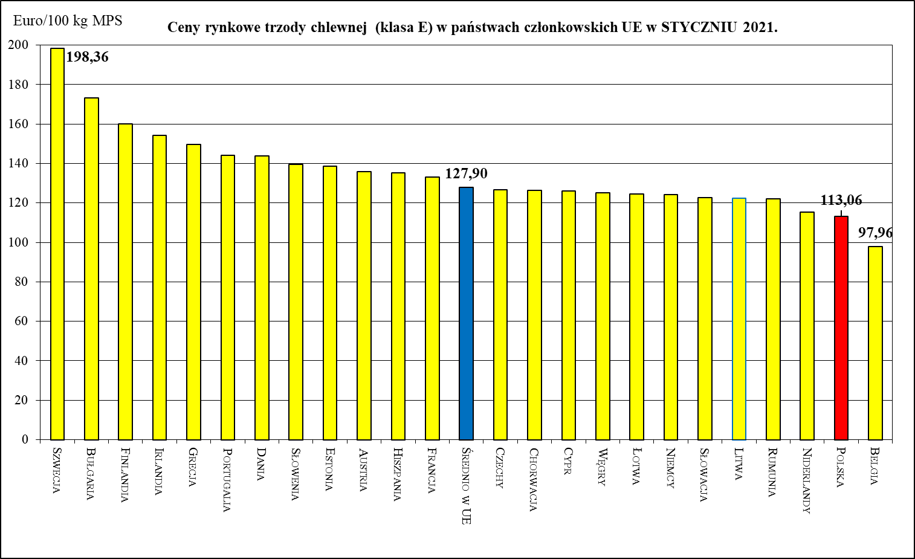
Belgia | EUR / 100 Kg | 166.58 | 152.65 | 130.52 | 136.26 | 121.20 | 117.26 | 116.67 | 106.13 | 98.54 | 86.88 | 97.96 | 108.11 | 134.61 | - 19.2%
Bułgaria | EUR / 100 Kg | 217.79 | 215.09 | 207.91 | 187.04 | 192.57 | 193.32 | 194.06 | 187.05 | 181.67 | 176.70 | 173.17 | 174.45 | 175.37 | - 19.5%
 | BGN/ 100 Kg | 425.95 | 420.68 | 406.63 | 365.81 | 376.63 | 378.09 | 379.54 | 365.84 | 355.32 | 345.59 | 338.69 | 341.19 | 342.99 | - 19.5%
Ceny rynkowe trzody chlewnej (klasa E) w państwach członkowskich UE w LUTYM 2021.
 | Ceny trzody chlewnej w UE (€/100 kg w wadze poubojowej schłodzonej)
Szwecja | 198.48
Bułgaria | 174.45
Finlandia | 158.84
Cypr | 157.69
Irlandia | 151.55
Grecja | 149.18
Portugalia | 149.00
Dania | 143.34
Słowenia | 141.96
Hiszpania | 139.11
Austria | 138.27
Estonia | 137.54
Francja | 133.50
Średnio w UE | 131.16
Niemcy | 126.26
Polska | 125.48
Chorwacja | 125.29
Węgry | 124.85
Czechy | 123.72
Łotwa | 120.63
Słowacja | 119.81
Litwa | 119.76
Niderlandy | 116.94
Rumunia | 115.03
Czechy | EUR / 100 Kg | 181.49 | 172.33 | 154.26 | 154.95 | 146.57 | 145.22 | 137.67 | 130.32 | 132.20 | 128.40 | 126.76 | 123.72 | 133.47 | - 26.5%
Ceny rynkowe trzody chlewnej (klasa E) w państwach członkowskich UE w MARCU 2021.
 | Ceny trzody chlewnej w UE (€/100 kg w wadze poubojowej schłodzonej)
Szwecja | 196.71
Portugalia | 176.74
Bułgaria | 175.37
Słowenia | 164.84
Hiszpania | 162.92
Austria | 162.24
Grecja | 161.54
Cypr | 161.35
Łotwa | 159.97
Finlandia | 158.85
Irlandia | 154.77
Litwa | 151.98
Średnio w UE | 151.39
Niemcy | 151.22
Polska | 150.47
Dania | 149.85
Węgry | 147.28
Słowacja | 144.48
Estonia | 142.79
Chorwacja | 142.58
Francja | 142.03
Niderlandy | 140.97
Rumunia | 139.76
Belgia | 134.61
Czechy | 133.47
 | CZK/ 100kg | 4,796.77 | 4,691.33 | 4,204.16 | 4,134.57 | 3,892.19 | 3,801.06 | 3,672.80 | 3,544.94 | 3,506.33 | 3,377.68 | 3,315.58 | 3,201.50 | 3,493.71 | - 27.2%
Dania | EUR / 100 Kg | 203.86 | 194.94 | 180.70 | 167.56 | 160.05 | 158.51 | 158.51 | 155.05 | 150.15 | 142.83 | 143.68 | 143.34 | 149.85 | - 26.5%
 | DKK / 100 Kg | 1,522.84 | 1,454.77 | 1,347.65 | 1,249.13 | 1,191.94 | 1,180.26 | 1,179.53 | 1,153.97 | 1,118.03 | 1,062.84 | 1,068.77 | 1,066.00 | 1,114.35 | - 26.8%
Niemcy | EUR / 100 Kg | 200.91 | 188.60 | 170.14 | 171.73 | 156.16 | 152.26 | 140.18 | 131.74 | 128.23 | 123.56 | 124.23 | 126.26 | 151.22 | - 24.7%
Estonia | EUR / 100 Kg | 170.26 | 172.79 | 169.91 | 160.59 | 157.31 | 152.34 | 148.57 | 144.17 | 143.88 |  | 138.50 | 137.54 | 142.79 | - 16.1%
Irlandia | EUR / 100 Kg | 184.47 | 178.75 | 170.68 | 162.33 | 162.86 | 161.91 | 159.20 | 159.24 | 157.86 | 155.86 | 154.18 | 151.55 | 154.77 | - 16.1%
Grecja | EUR / 100 Kg | 210.31 | 198.99 | 180.29 | 175.81 | 174.21 | 175.07 | 171.62 | 167.51 | 157.85 | 153.46 | 149.92 | 140.14 | 161.54 | - 23.2%
Hiszpania | EUR / 100 Kg | 189.38 | 181.61 | 162.31 | 158.47 | 159.83 | 158.70 | 158.13 | 156.96 | 149.53 | 136.87 | 135.26 | 139.11 | 162.92 | - 14.0%
Francja | EUR / 100 Kg | 165.84 | 163.93 | 151.97 | 147.00 | 145.23 | 143.39 | 149.70 | 149.71 | 143.20 | 133.81 | 133.00 | 133.50 | 142.03 | - 14.4%
Chorwacja | EUR / 100kg | 193.18 | 185.31 | 170.55 | 171.22 | 163.54 | 159.94 | 149.54 | 139.22 | 136.51 | 130.05 | 126.39 | 125.29 | 142.58 | - 26.2%
 | HRK / 100kg | 1,460.71 | 1,407.77 | 1,291.71 | 1,295.80 | 1,232.06 | 1,200.58 | 1,127.70 | 1,054.39 | 1,032.53 | 980.87 | 955.84 | 948.75 | 1,080.55 | - 26.0%
Cypr | EUR / 100 Kg | 210.19 | 205.80 | 163.28 | 166.16 | 189.57 | 187.70 | 187.23 | 158.36 | 134.23 | 123.82 | 126.14 | 157.69 | 161.35 | - 23.2%
Łotwa | EUR / 100 Kg | 199.03 | 189.84 | 152.18 | 159.54 | 142.87 | 139.96 | 149.64 | 130.92 | 114.56 | 117.10 | 124.42 | 120.63 | 159.97 | - 19.6%
Litwa | EUR / 100 Kg | 195.04 | 184.45 | 149.49 | 154.32 | 138.42 | 138.68 | 142.66 | 124.62 | 110.17 | 112.11 | 122.47 | 119.76 | 151.98 | - 22.1%
Węgry | EUR / 100 Kg | 201.24 | 186.75 | 161.44 | 163.18 | 151.29 | 152.37 | 142.38 | 135.20 | 132.90 | 127.20 | 125.09 | 124.85 | 147.28 | - 26.8%
 | HUF / 100 Kg | 69,359.66 | 66,553.39 | 56,694.04 | 56,680.13 | 53,216.20 | 53,122.39 | 51,222.21 | 48,999.81 | 47,845.02 | 45,642.22 | 44,997.97 | 44,725.35 | 53,849.22 | - 22.4%
Malta | EUR / 100 Kg | 214.00 | 214.00 | 214.00 | 214.00
Niderlandy | EUR / 100 Kg | 178.24 | 167.26 | 144.61 | 143.23 | 129.80 | 129.24 | 129.88 | 128.95 | 122.20 | 115.19 | 115.31 | 116.94 | 140.97 | - 20.9%
Austria | EUR / 100 Kg | 199.06 | 187.10 | 164.70 | 168.46 | 159.74 | 160.32 | 158.41 | 152.73 | 143.25 | 136.31 | 135.94 | 138.27 | 162.24 | - 18.5%
Polska | EUR / 100 Kg | 188.59 | 173.64 | 152.13 | 162.31 | 144.07 | 146.27 | 137.06 | 128.41 | 120.63 | 113.84 | 113.06 | 125.48 | 150.47 | - 20.2%
 | PLN / 100 Kg | 834.13 | 789.09 | 688.50 | 721.70 | 641.45 | 643.72 | 611.93 | 582.94 | 543.26 | 509.69 | 512.56 | 564.47 | 691.53 | - 17.1%
Portugalia | EUR / 100 Kg | 204.58 | 193.70 | 166.29 | 164.63 | 169.00 | 167.29 | 168.60 | 169.00 | 161.10 | 145.19 | 144.00 | 149.00 | 176.74 | - 13.6%
Rumunia | EUR / 100 Kg | 195.66 | 190.33 | 153.96 | 153.80 | 148.02 | 153.29 | 149.76 | 146.70 | 139.37 | 147.94 | 122.00 | 115.03 | 139.76 | - 28.6%
 | RON / 100 Kg | 944.59 | 920.43 | 744.85 | 744.28 | 716.22 | 741.53 | 727.72 | 715.08 | 678.81 | 720.51 | 594.49 | 560.78 | 682.97 | - 27.7%
Słowenia | EUR / 100 Kg | 204.90 | 193.00 | 171.51 | 172.30 | 165.53 | 165.50 | 166.70 | 159.45 | 151.90 | 140.43 | 139.45 | 141.96 | 164.84 | - 19.6%
Słowacja | EUR / 100 Kg | 199.03 | 178.66 | 150.00 | 158.09 | 147.25 | 151.20 | 145.78 | 139.88 | 135.19 | 133.12 | 122.60 | 119.81 | 144.48 | - 27.4%
Finlandia | EUR / 100 Kg | 170.09 | 170.21 | 172.43 | 173.41 | 172.43 | 169.71 | 167.15 | 165.47 | 163.06 | 163.08 | 160.02 | 158.84 | 158.85 | - 6.6%
Szwecja | EUR / 100 Kg | 177.73 | 180.06 | 185.19 | 187.20 | 190.95 | 193.12 | 191.98 | 191.86 | 196.53 | 197.49 | 198.36 | 198.48 | 196.71 | + 10.7%
 | SEK / 100 Kg | 1,928.45 | 1,963.00 | 1,964.81 | 1,963.50 | 1,978.84 | 1,990.81 | 1,999.20 | 1,996.61 | 2,013.17 | 2,008.87 | 2,001.26 | 2,002.50 | 2,000.39 | + 3.7%

Średnio w UE | EUR / 100 Kg | 190.96 | 180.76 | 162.31 | 162.51 | 151.96 | 150.77 | 145.55 | 140.20 | 134.90 | 128.52 | 127.90 | 131.15 | 151.39 | - 20.7%

Wlk. Brytania | EUR / 100 Kg | 182.57 | 186.96 | 185.84 | 183.66 | 182.72 | 181.40 | 175.20 | 172.81 | 171.90 | 165.33
 | GBP / 100 Kg | 162.55 | 163.81 | 164.46 | 165.03 | 165.34 | 163.41 | 159.30 | 156.88 | 154.20 | 149.78

 |  |  | -1 year | - 1 month

 | BE | EUR / 100 Kg | - 19.2% | 24.5%
 | BG | EUR / 100 Kg | - 19.5% | 0.5%
 | CZ | EUR / 100 Kg | - 26.5% | 7.9%
 | DK | EUR / 100 Kg | - 26.5% | 4.5%
 | DE | EUR / 100 Kg | - 24.7% | 19.8%
 | EE | EUR / 100 Kg | - 16.1% | 3.8%
 | IE | EUR / 100 Kg | - 16.1% | 2.1%
 | GR | EUR / 100 Kg | - 23.2% | 15.3%
 | ES | EUR / 100 Kg | - 14.0% | 17.1%
 | FR | EUR / 100 Kg | - 14.4% | 6.4%
 | HR | EUR / 100 Kg | - 26.2% | 13.8%
 | CY | EUR / 100 Kg | - 23.2% | 2.3%
 | LV | EUR / 100 Kg | - 19.6% | 32.6%
 | LT | EUR / 100 Kg | - 22.1% | 26.9%
 | HU | EUR / 100 Kg | - 26.8% | 18.0%
 | MT | EUR / 100 Kg |  | #VALUE!
 | NL | EUR / 100 Kg | - 20.9% | 20.5%
 | AT | EUR / 100 Kg | - 18.5% | 17.3%
 | PL | EUR / 100 Kg | - 20.2% | 19.9%
 | PT | EUR / 100 Kg | - 13.6% | 18.6%
 | RO | EUR / 100 Kg | - 28.6% | 21.5%
 | SI | EUR / 100 Kg | - 19.6% | 16.1%
 | SK | EUR / 100 Kg | - 27.4% | 20.6%
 | FI | EUR / 100 Kg | - 6.6% | 0.0%
 | SE | EUR / 100 Kg | + 10.7% | -0.9%
 | EU_28 | EUR / 100 Kg | - 20.7% | 15.4%

świnie kl. E_2019_2020
Średnie tygodniowe ceny zakupu trzody chlewnej w Polsce i w UE - kl. E [EURO/100 kg]
 | 1 | 2 | 3 | 4 | 5 | 6 | 7 | 8 | 9 | 10 | 11 | 12 | 13 | 14 | 15 | 16 | 17 | 18 | 19 | 20 | 21 | 22 | 23 | 24 | 25 | 26 | 27 | 28 | 29 | 30 | 31 | 32 | 33 | 34 | 35 | 36 | 37 | 38 | 39 | 40 | 41 | 42 | 43 | 44 | 45 | 46 | 47 | 48 | 49 | 50 | 51 | 52
 | 2018-12-31 | 2019-01-07 | 2019-01-14 | 2019-01-21 | 2019-01-28 | 2019-02-04 | 2019-02-11 | 2019-02-18 | 2019-02-25 | 2019-03-04 | 2019-03-11 | 2019-03-18 | 2019-03-25 | 2019-04-01 | 2019-04-08 | 2019-04-15 | 2019-04-22 | 2019-04-29 | 2019-05-06 | 2019-05-13 | 2019-05-20 | 2019-05-27 | 2019-06-03 | 2019-06-10 | 2019-06-17 | 2019-06-24 | 2019-07-01 | 2019-07-08 | 2019-07-15 | 2019-07-22 | 2019-07-29 | 2019-08-05 | 2019-08-12 | 2019-08-19 | 2019-08-26 | 2019-09-02 | 2019-09-09 | 2019-09-16 | 2019-09-23 | 2019-09-30 | 2019-10-07 | 2019-10-14 | 2019-10-21 | 2019-10-28 | 2019-11-04 | 2019-11-11 | 2019-11-18 | 2019-11-25 | 2019-12-02 | 2019-12-09 | 2019-12-16 | 2019-12-23
Belgia - 2019 | 106 | 105 | 105 | 103 | 104 | 104 | 105 | 109 | 109 | 111 | 111 | 114 | 123 | 134 | 145 | 147 | 147 | 147 | 147 | 148 | 151 | 151 | 151 | 151 | 153 | 153 | 154 | 148 | 145 | 142 | 145 | 150 | 158 | 160 | 158 | 155 | 155 | 155 | 155 | 155 | 155 | 155 | 155 | 155 | 155 | 155 | 161 | 167 | 173 | 175 | 173 | 167 | Belgia - 2019
Belgia - 2020 | 165 | 164 | 156 | 152 | 152 | 156 | 156 | 162 | 167 | 173 | 173 | 163 | 160 | 159 | 157 | 152 | 149 | 144 | 140 | 129 | 122 | 126 | 136 | 137 | 137 | 137 | 133 | 126 | 117 | 115 | 118 | 117 | 116 | 118 | 118 | 119 | 119 | 118 | 114 | 111 | 106 | 106 | 105 | 105 | 105 | 102 | 99 | 90 | 87 | 86 | 87 | 87 | Belgia - 2020
Niemcy (2019) | 140 | 140 | 140 | 140 | 140 | 142 | 144 | 144 | 145 | 145 | 146 | 151 | 160 | 170 | 176 | 178 | 178 | 178 | 179 | 183 | 185 | 185 | 187 | 188 | 188 | 188 | 188 | 185 | 181 | 179 | 181 | 187 | 191 | 191 | 190 | 190 | 190 | 190 | 190 | 190 | 190 | 190 | 190 | 190 | 190 | 192 | 197 | 203 | 207 | 208 | 205 | 201 | Niemcy (2019)
Niemcy (2020) | 200 | 196 | 189 | 188 | 189 | 190 | 194 | 200 | 205 | 208 | 204 | 198 | 195 | 195 | 193 | 190 | 185 | 179 | 171 | 166 | 169 | 171 | 172 | 172 | 172 | 172 | 168 | 159 | 152 | 152 | 152 | 152 | 152 | 152 | 152 | 152 | 148 | 133 | 133 | 132 | 132 | 132 | 131 | 132 | 132 | 131 | 127 | 123 | 123 | 123 | 124 | 124 | Niemcy (2020)
UE (2019) | 134 | 134 | 134 | 133 | 133 | 134 | 135 | 136 | 137 | 137 | 139 | 143 | 150 | 159 | 167 | 169 | 170 | 170 | 171 | 173 | 175 | 176 | 177 | 178 | 178 | 179 | 179 | 177 | 174 | 173 | 174 | 177 | 181 | 181 | 181 | 181 | 182 | 182 | 182 | 183 | 183 | 183 | 183 | 183 | 184 | 185 | 188 | 192 | 196 | 197 | 196 | 194 | UE (2019)
UE (2020) | 193 | 189 | 184 | 182 | 182 | 184 | 186 | 189 | 193 | 195 | 194 | 189 | 186 | 186 | 185 | 181 | 178 | 172 | 165 | 158 | 159 | 163 | 163 | 163 | 162 | 162 | 159 | 154 | 148 | 150 | 151 | 151 | 151 | 151 | 151 | 151 | 150 | 143 | 142 | 141 | 141 | 140 | 140 | 139 | 139 | 137 | 134 | 130 | 129 | 129 | 129 | 128 | UE (2020)
Polska (2019) | 126 | 126 | 126 | 126 | 126 | 127 | 128 | 128 | 129 | 130 | 132 | 138 | 150 | 166 | 177 | 179 | 179 | 179 | 178 | 178 | 178 | 178 | 178 | 180 | 177 | 177 | 177 | 175 | 171 | 168 | 169 | 174 | 177 | 178 | 176 | 177 | 178 | 179 | 177 | 178 | 178 | 179 | 178 | 178 | 177 | 178 | 181 | 185 | 191 | 195 | 194 | 194 | Polska (2019)
Polska (2020) | 191 | 187 | 181 | 178 | 180 | 186 | 189 | 193 | 197 | 199 | 196 | 183 | 177 | 180 | 178 | 175 | 172 | 159 | 149 | 140 | 149 | 167 | 167 | 164 | 163 | 158 | 154 | 144 | 134 | 144 | 149 | 149 | 147 | 145 | 144 | 144 | 142 | 135 | 131 | 130 | 131 | 129 | 127 | 126 | 127 | 123 | 119 | 114 | 113 | 115 | 116 | 112 | Polska (2020)
Dania (2019) | 128 | 127 | 127 | 127 | 127 | 128 | 130 | 130 | 130 | 130 | 133 | 135 | 138 | 144 | 154 | 158 | 159 | 161 | 161 | 165 | 169 | 170 | 171 | 172 | 173 | 175 | 175 | 174 | 169 | 166 | 167 | 166 | 169 | 173 | 177 | 177 | 177 | 177 | 176 | 179 | 181 | 184 | 186 | 190 | 192 | 196 | 197 | 197 | 196 | 194 | 194 | 194 | Dania (2019)
Dania (2020) | 193 | 194 | 197 | 199 | 200 | 202 | 202 |  | 203 | 207 | 206 | 202 | 202 | 199 | 200 | 190 | 195 | 190 | 186 | 180 | 179 | 174 | 172 | 168 | 166 | 165 | 164 | 161 | 159 | 158 | 158 | 159 | 158 | 159 | 158 | 160 | 161 | 159 | 156 | 155 | 155 | 155 | 155 | 155 | 155 | 153 | 149 | 145 | 141 | 143 | 144 | 143 | Dania (2020)

Średnie ceny zakupu trzody chlewnej w Polsce i w UE - kl. E [Euro/100 kg]

Ceny_miesiące_UE_I-XII_2018_20
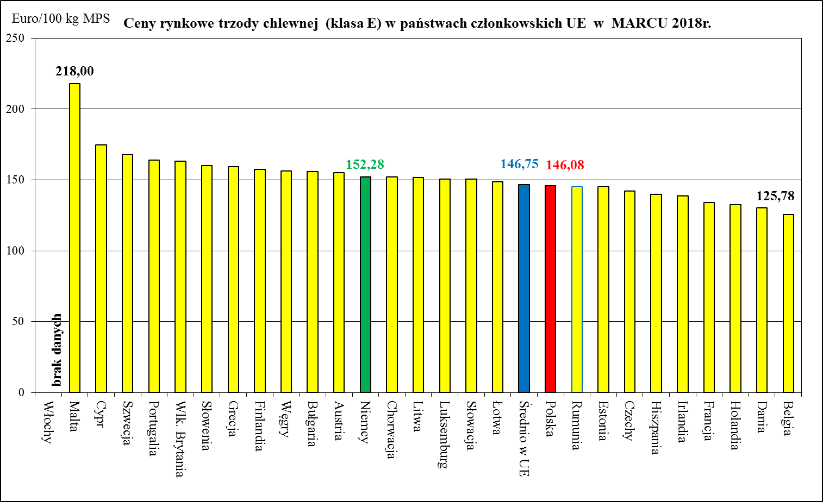
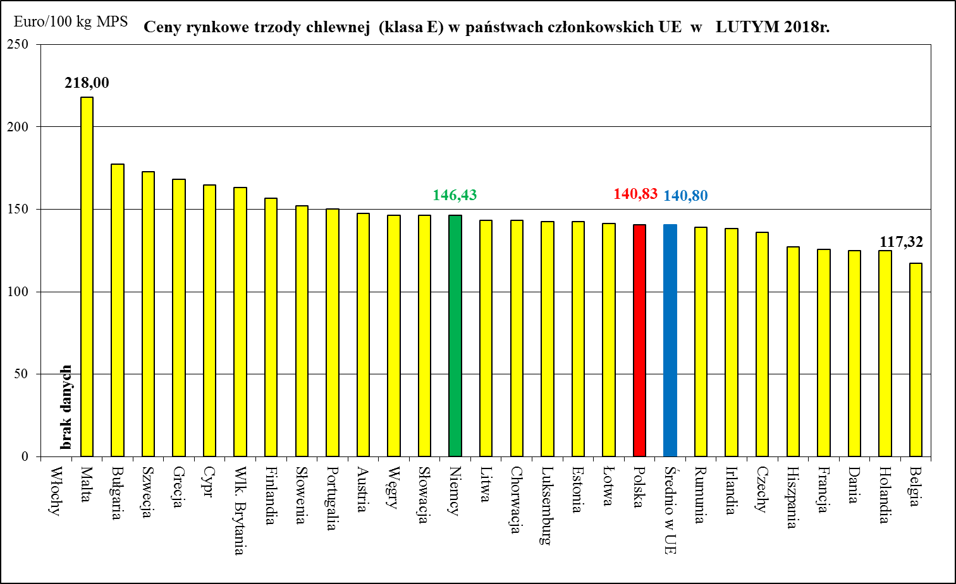
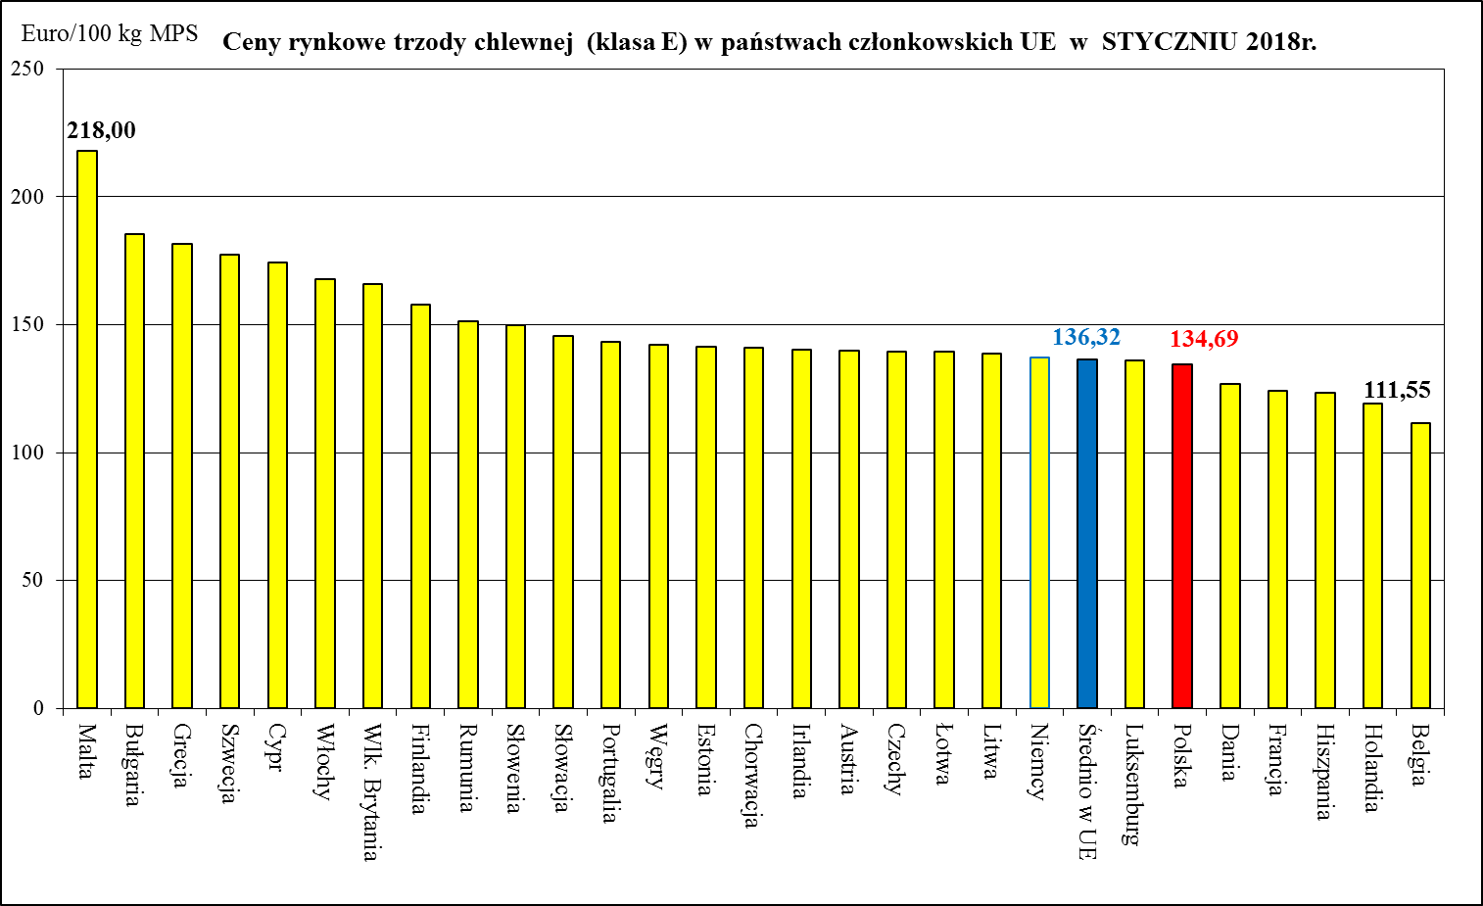
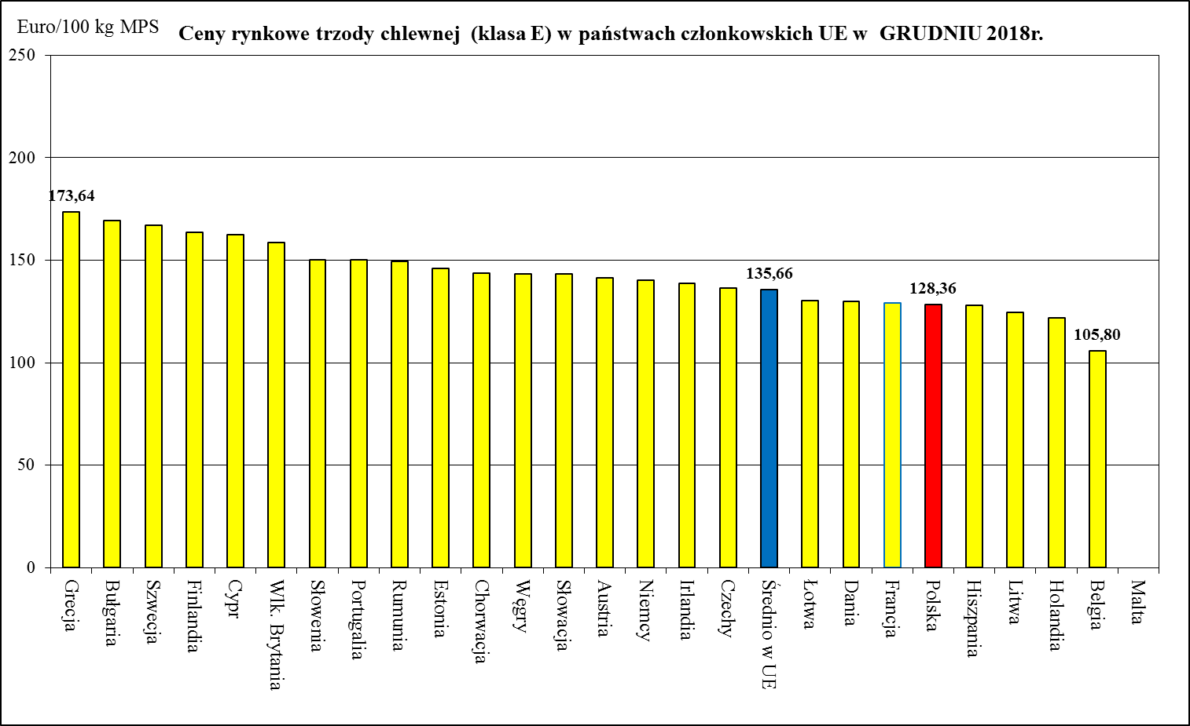
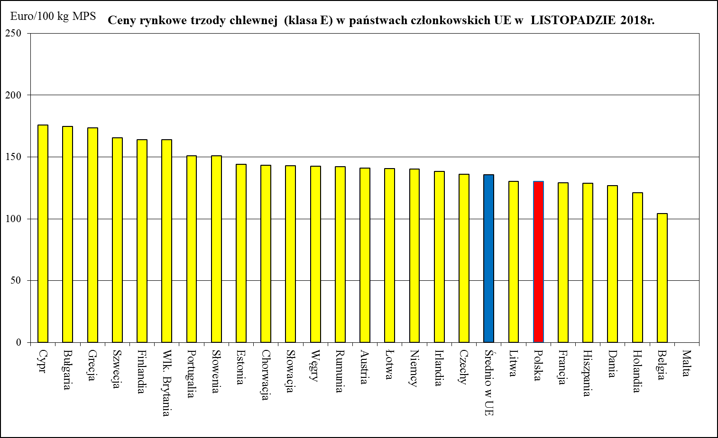
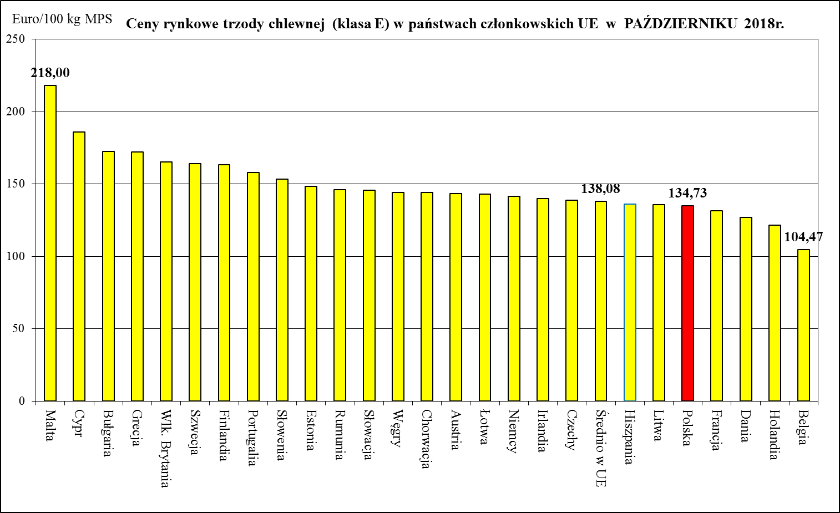
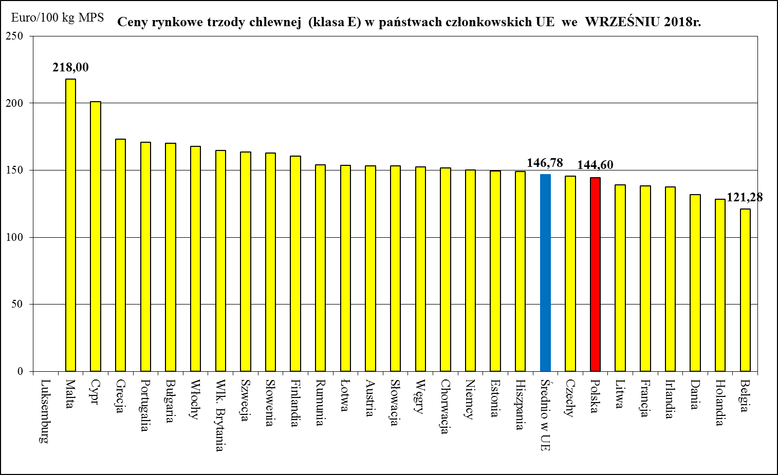
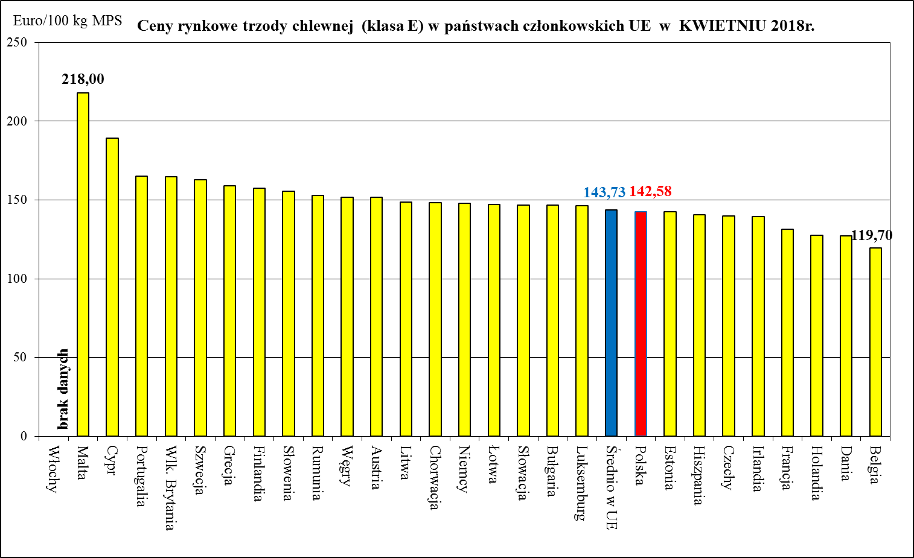
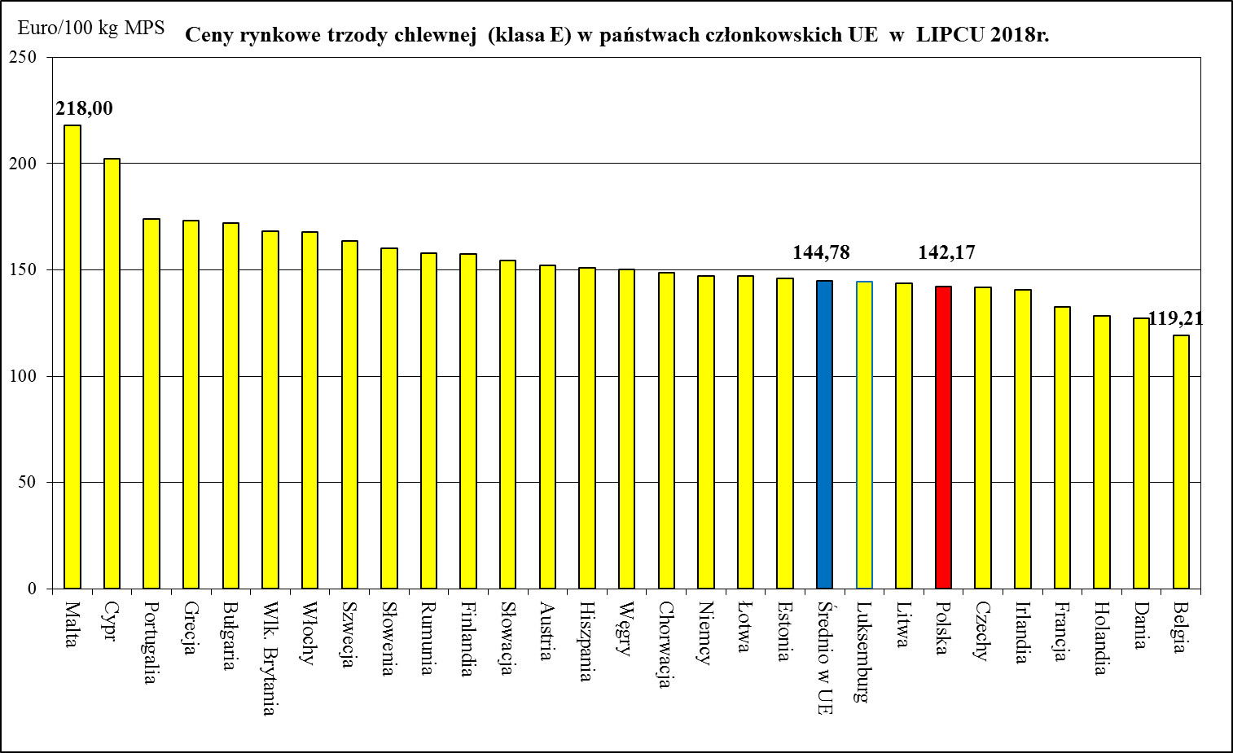
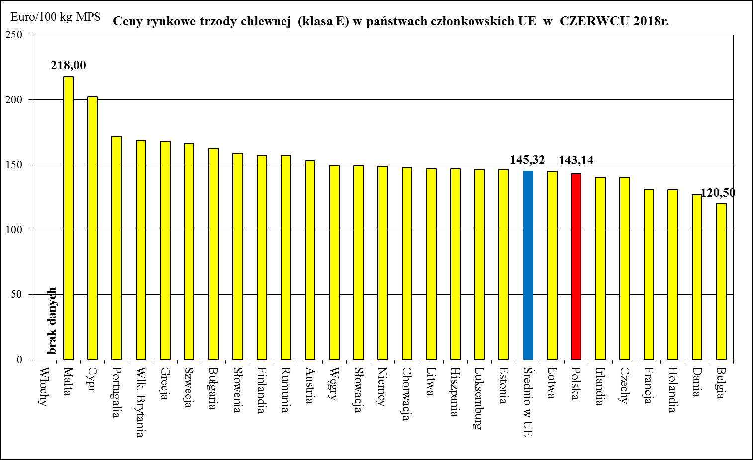
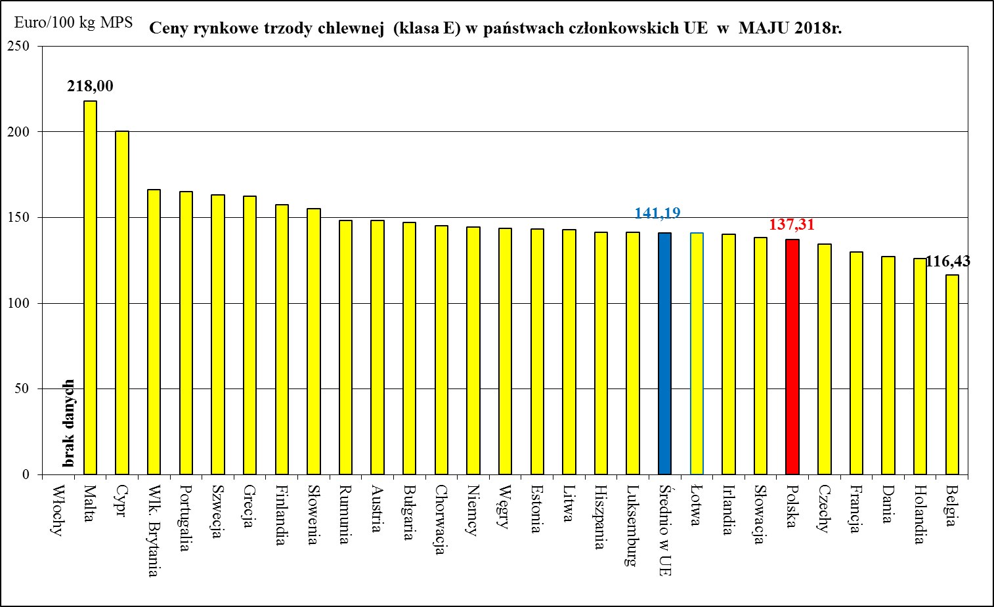
Miesięczne ceny trzody chlewnej klasy E w państwach członkowskich UE w latach 2018-2020

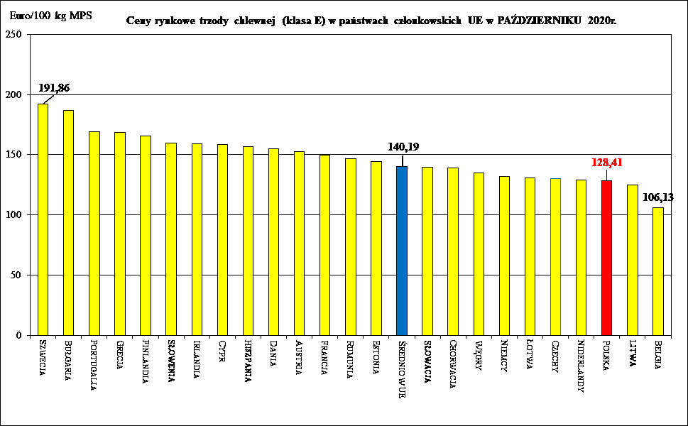
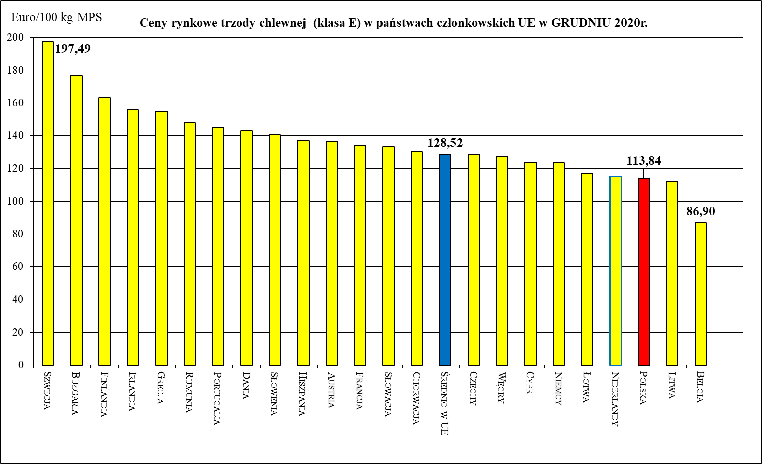
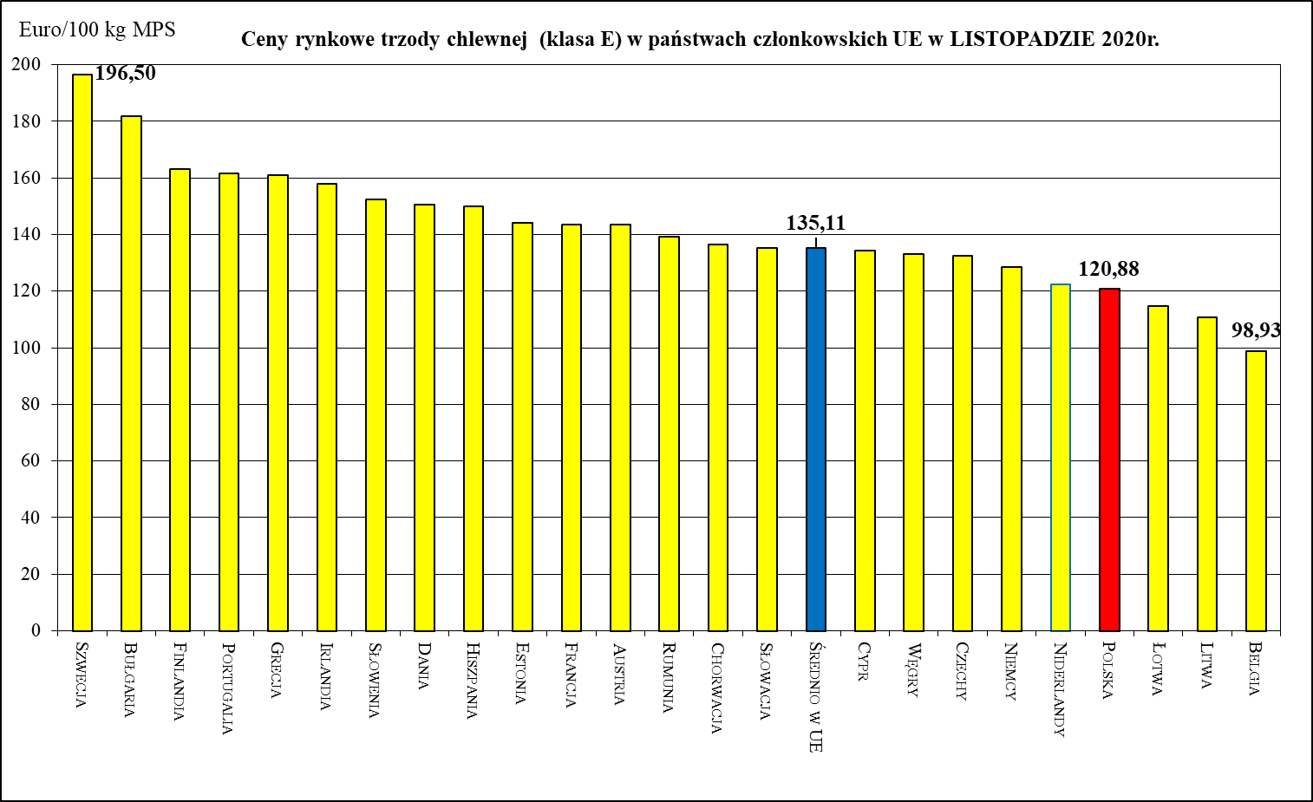
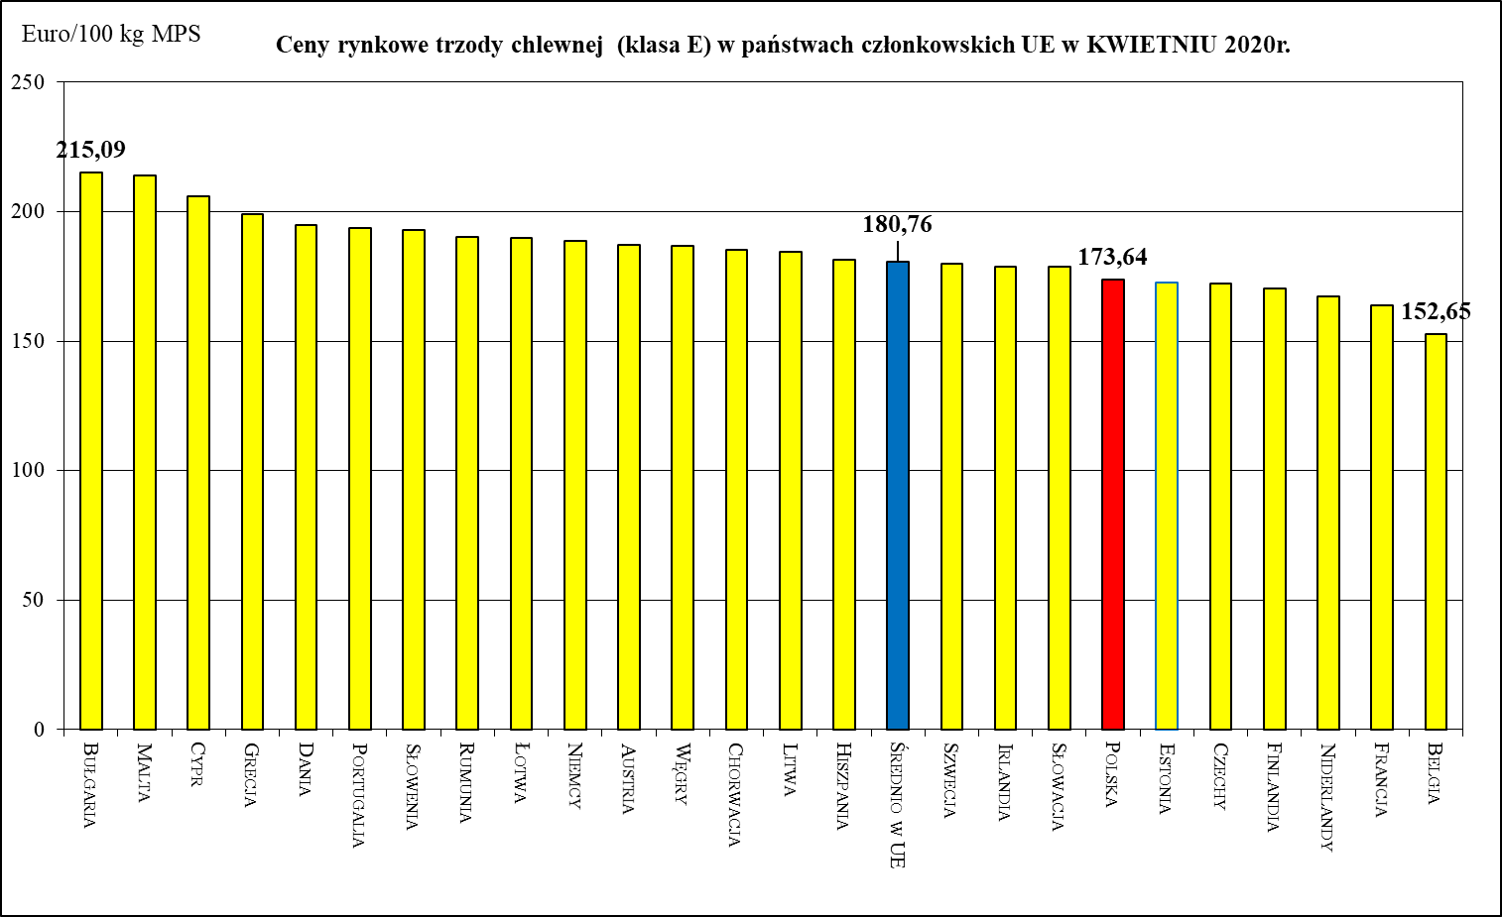
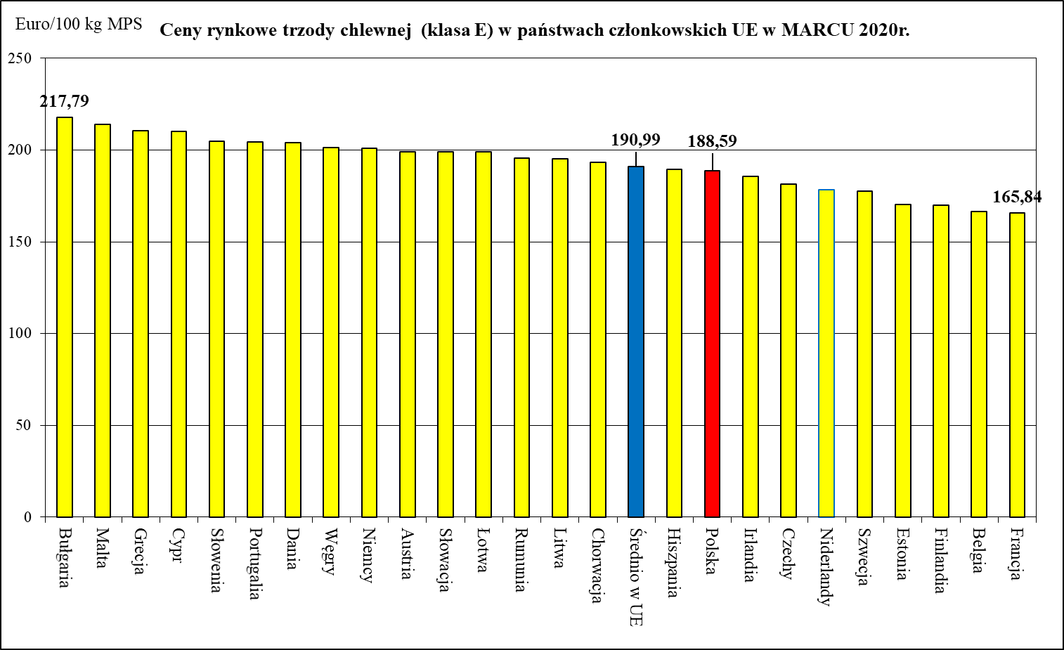
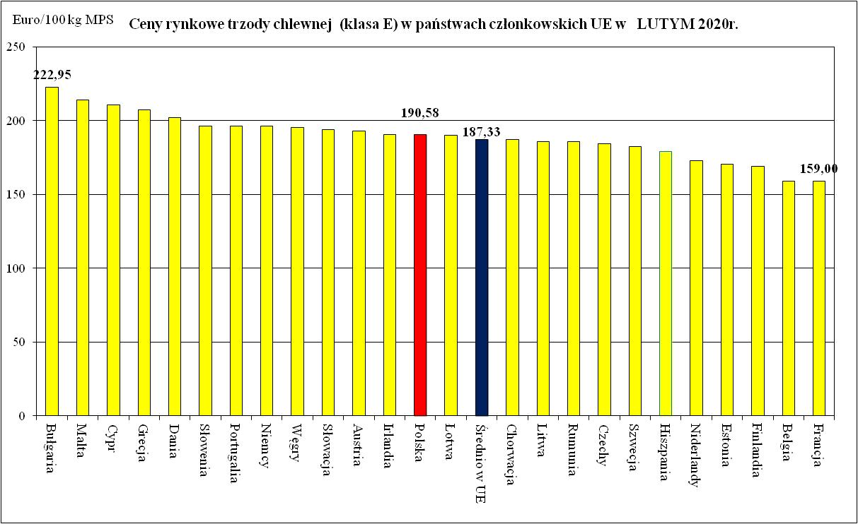
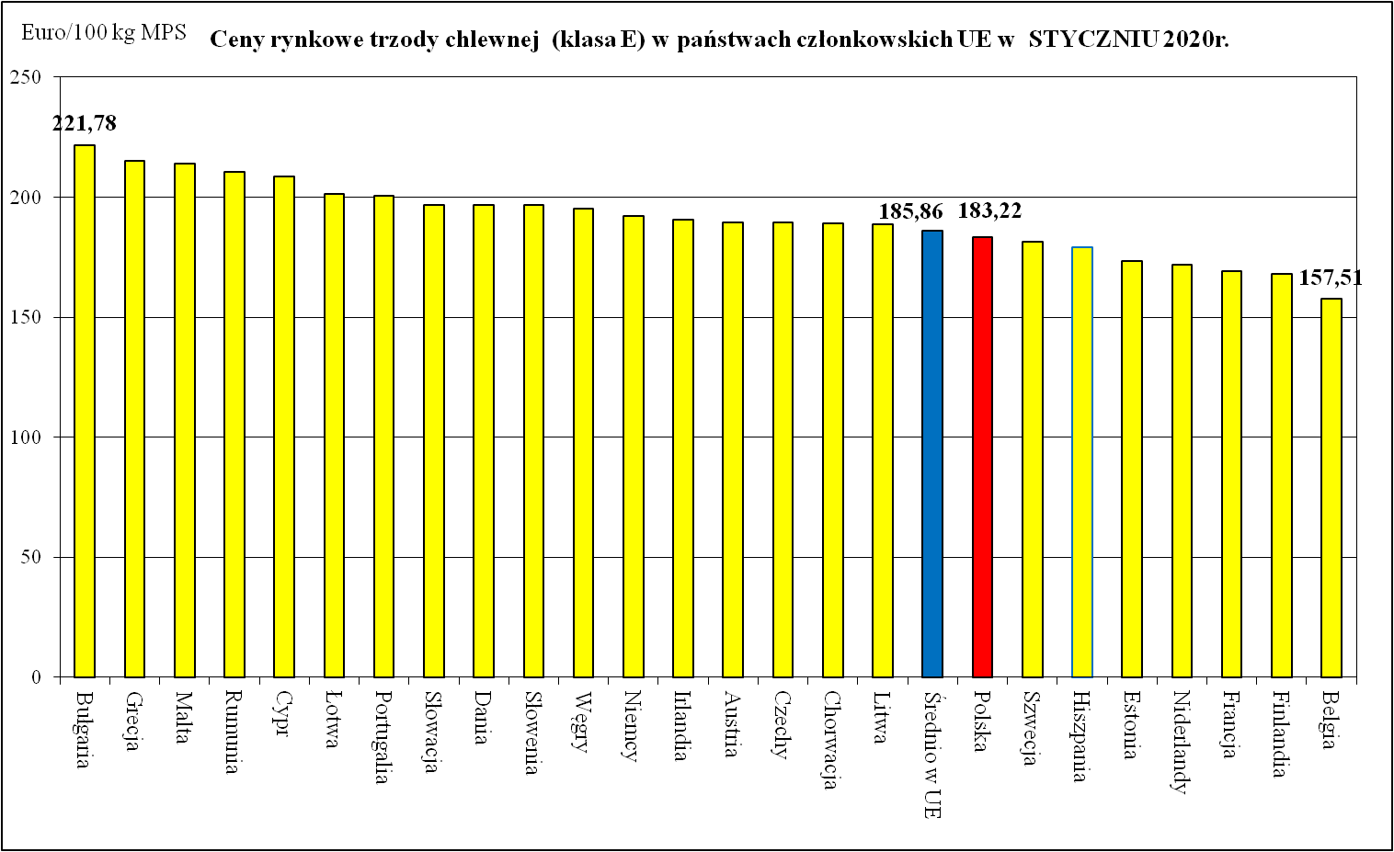
Ceny rynkowe trzody chlewnej (klasa E) w państwach członkowskich UE we WRZEŚNIU 2020r.
 | Ceny trzody chlewnej w UE (€/100 kg w wadze poubojowej schłodzonej)
Bułgaria | 194.06
Szwecja | 191.98
Cypr | 187.23
Grecja | 171.70
Portugalia | 168.60
Finlandia | 167.15
Słowenia | 166.70
Irlandia | 159.20
Austria | 158.82
Dania | 158.51
Hiszpania | 158.13
Rumunia | 149.76
Francja | 149.70
Łotwa | 149.64
Chorwacja | 149.54
Estonia | 148.57
Słowacja | 145.78
Średnio w UE | 145.56
Litwa | 142.66
Węgry | 142.38
Niemcy | 140.18
Czechy | 137.67
Polska | 137.06
Niderlandy | 129.88
Belgia | 116.67
Ceny rynkowe trzody chlewnej (klasa E) w państwach członkowskich UE w SIERPNIU 2020r.
 | Ceny trzody chlewnej w UE (€/100 kg w wadze poubojowej schłodzonej)
Bułgaria | 193.23
Szwecja | 193.12
Cypr | 187.68
Grecja | 174.57
Finlandia | 169.78
Portugalia | 167.3
Słowenia | 165.42
Irlandia | 162.01
Austria | 160.28
Chorwacja | 160.02
Hiszpania | 158.71
Dania | 158.47
Rumunia | 153.47
Estonia | 152.39
Węgry | 152.39
Niemcy | 152.25
Słowacja | 151.2
Średnio w UE | 150.77
Polska | 146.36
Czechy | 145.23
Francja | 143.23
Łotwa | 139.57
Litwa | 138.43
Niderlandy | 129.2
Belgia | 117.22
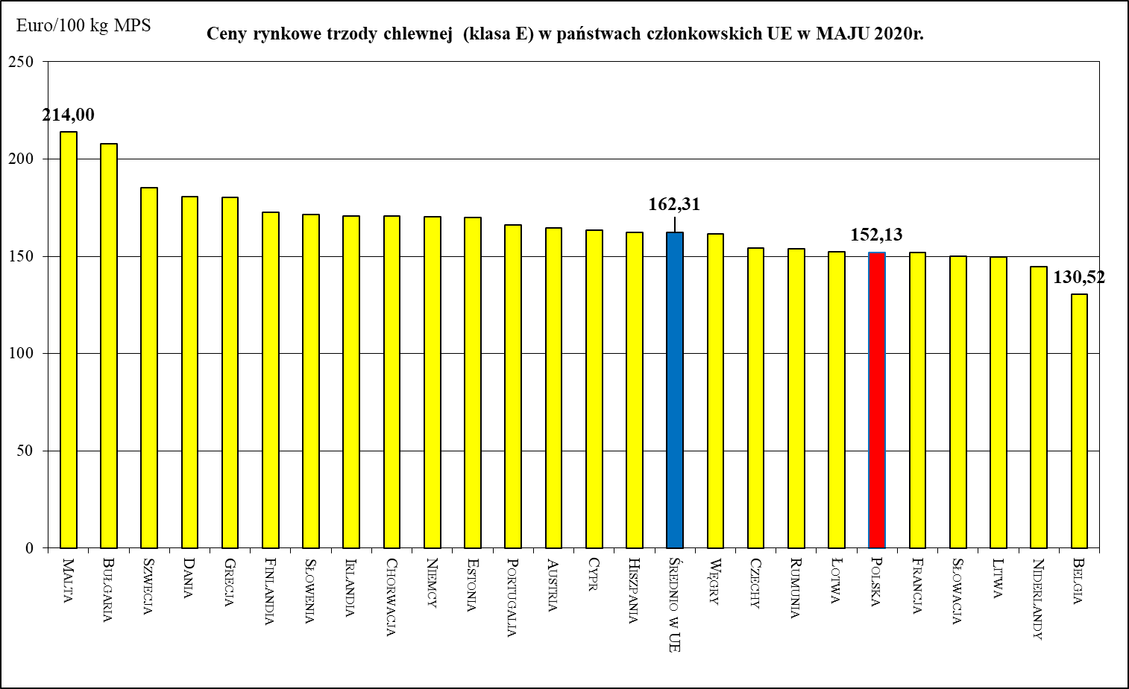

Ceny rynkowe trzody chlewnej (klasa E) w państwach członkowskich UE w CZERWCU 2020r.
 | Ceny trzody chlewnej w UE (€/100 kg w wadze poubojowej schłodzonej)
Malta | 214
Szwecja | 187.2
Bułgaria | 187.04
Grecja | 175.81
Finlandia | 173.41
Słowenia | 172.3
Niemcy | 171.73
Chorwacja | 171.22
Austria | 168.46
Dania | 167.56
Cypr | 166.16
Portugalia | 164.63
Węgry | 163.18
Średnio w UE | 162.51
Irlandia | 162.33
Polska | 162.31
Estonia | 160.59
Łotwa | 159.54
Hiszpania | 158.47
Słowacja | 158.09
Czechy | 154.95
Litwa | 154.32
Rumunia | 153.8
Francja | 147
Niderlandy | 143.23
Belgia | 136.26

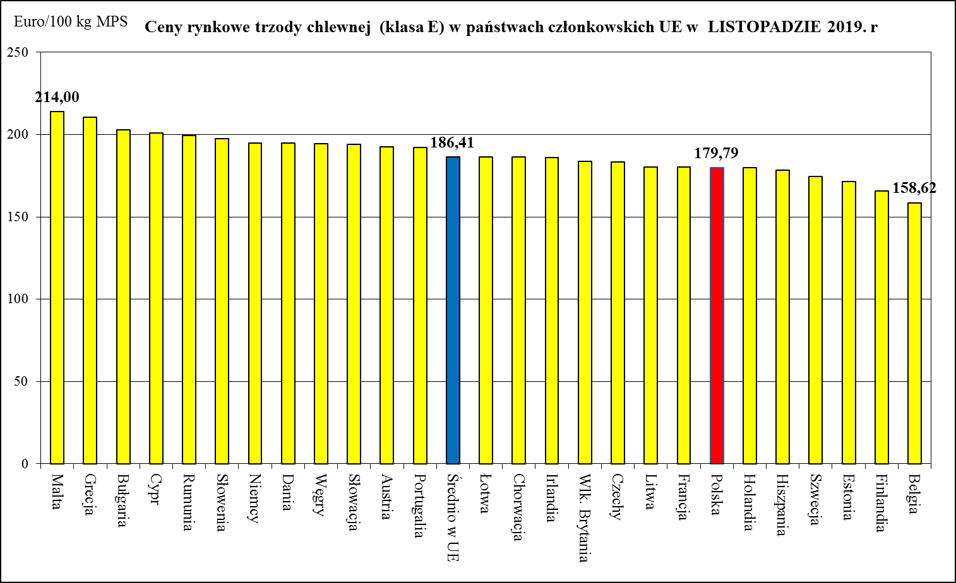
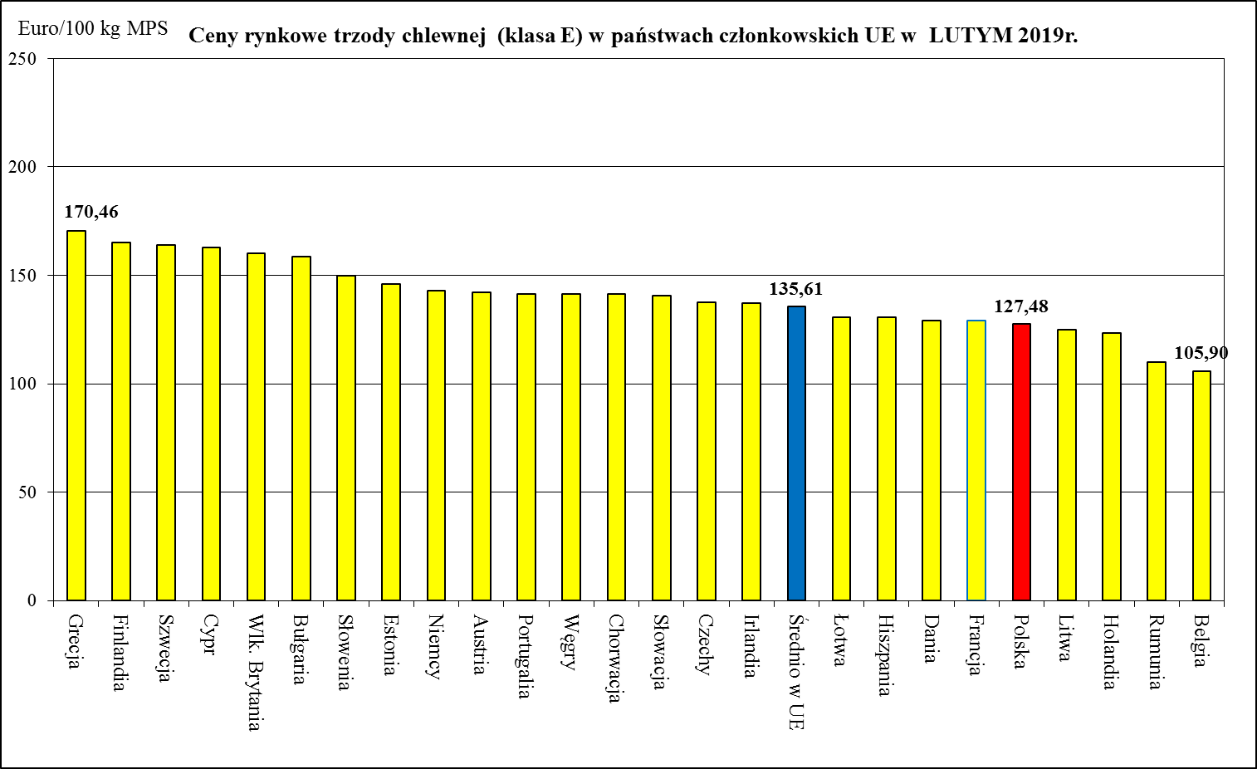
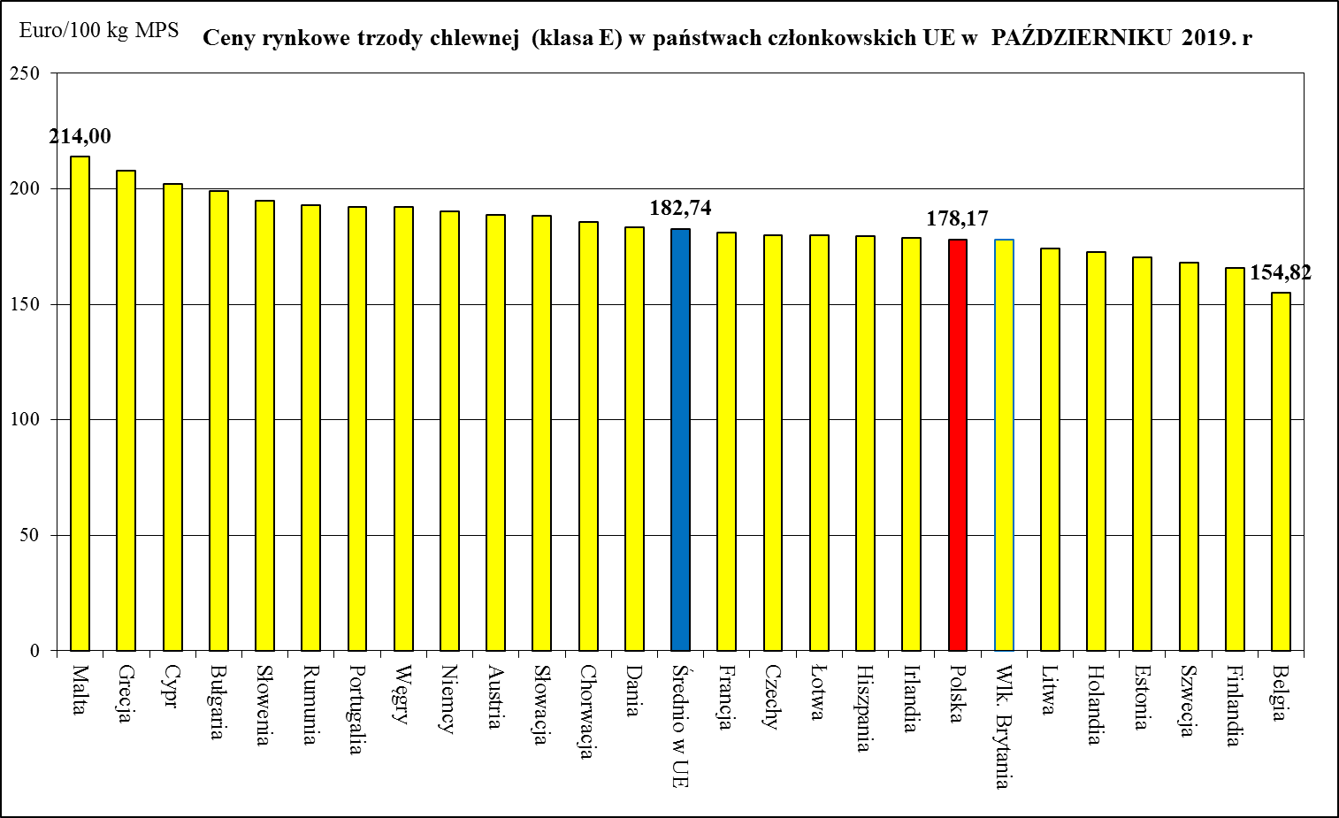
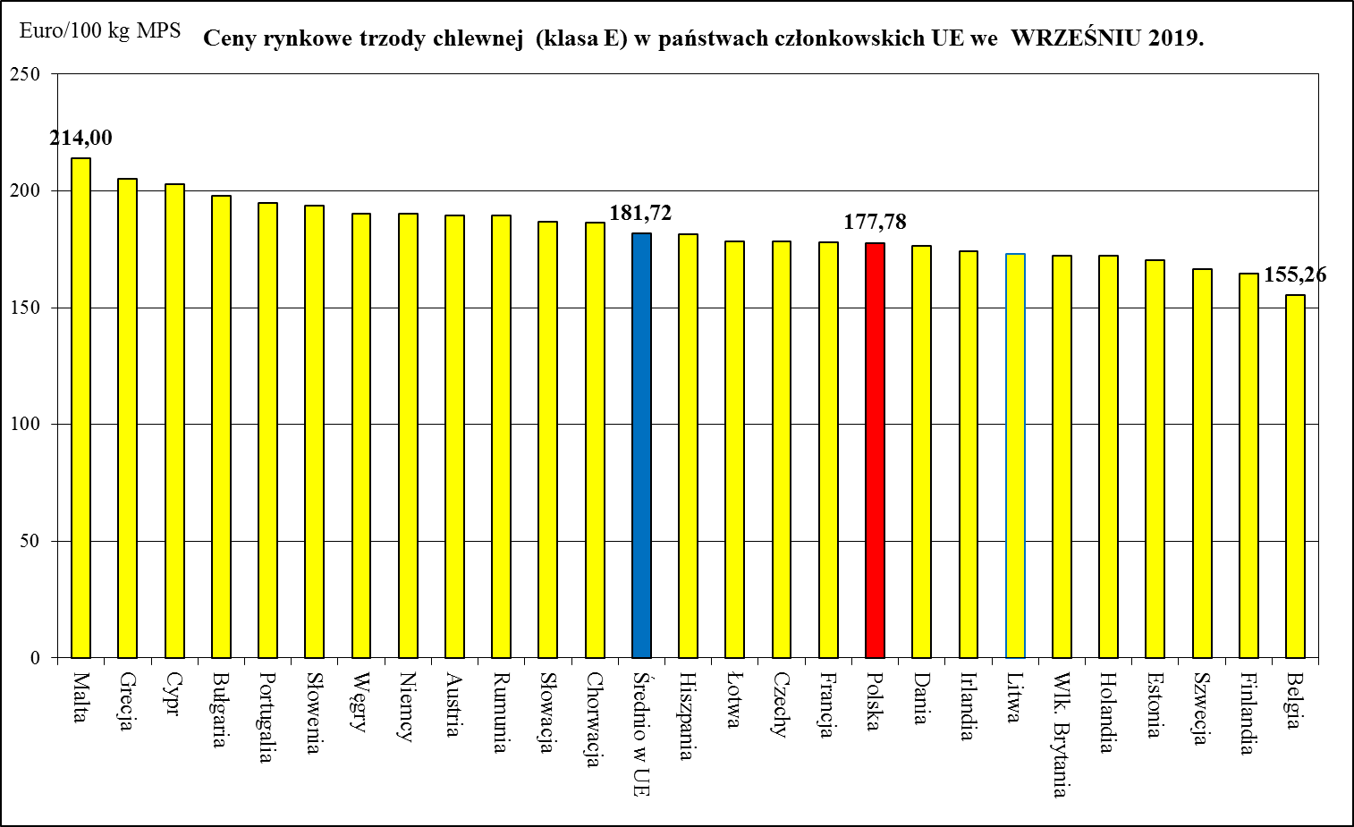
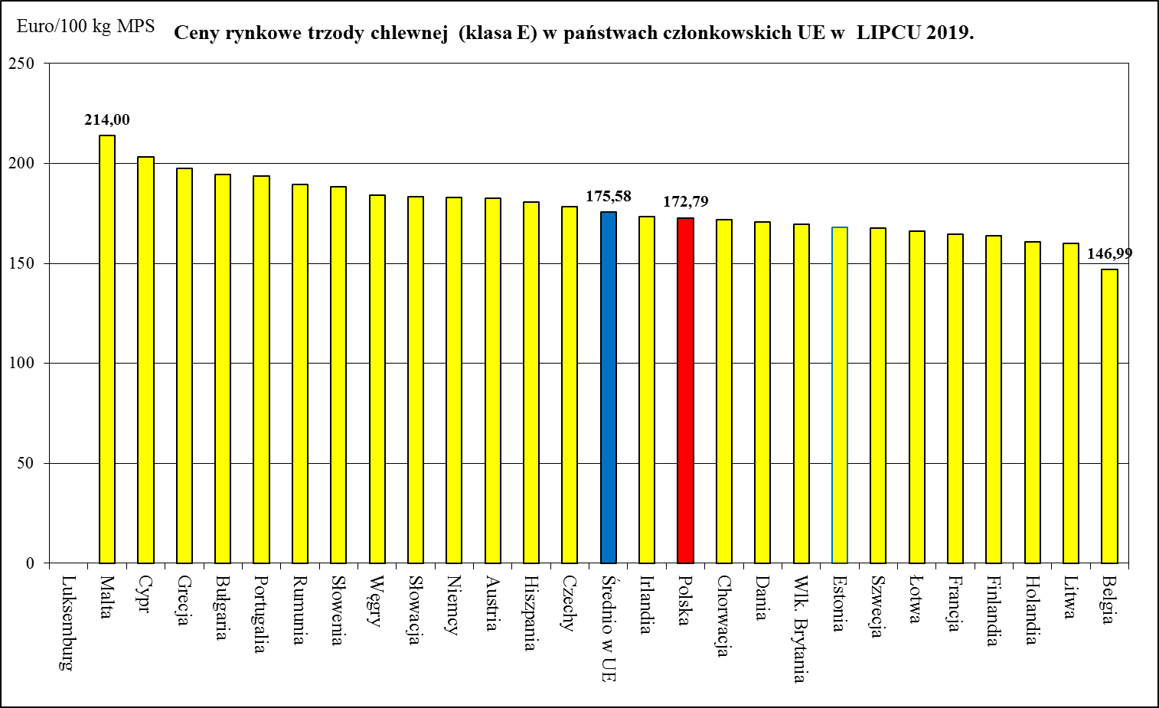
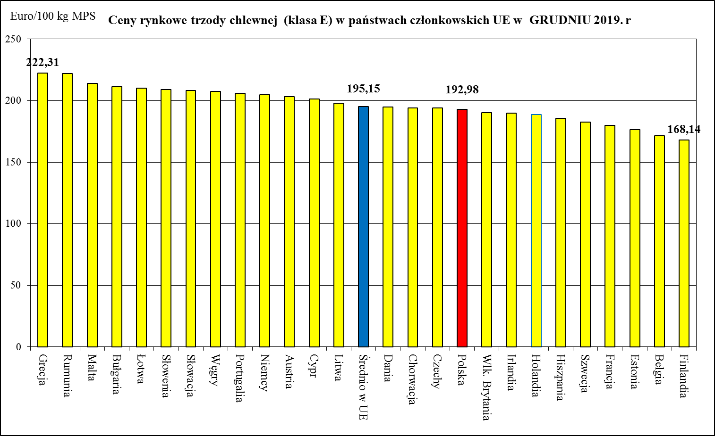
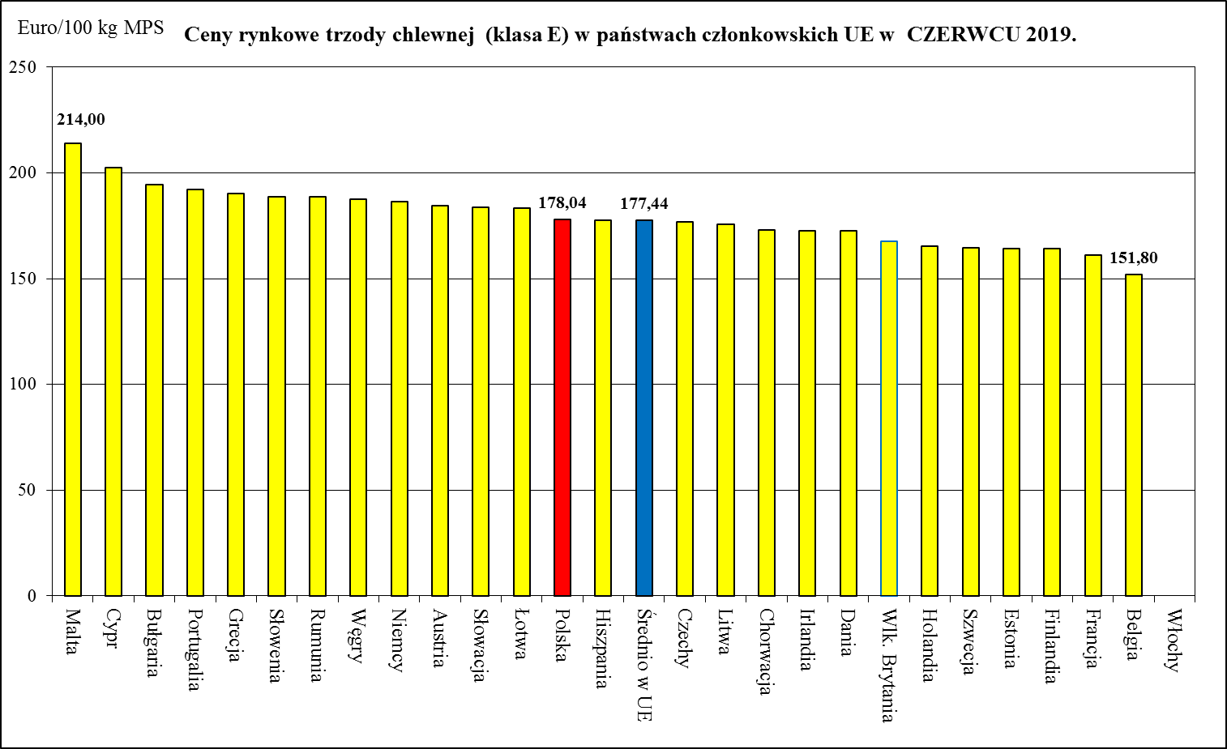
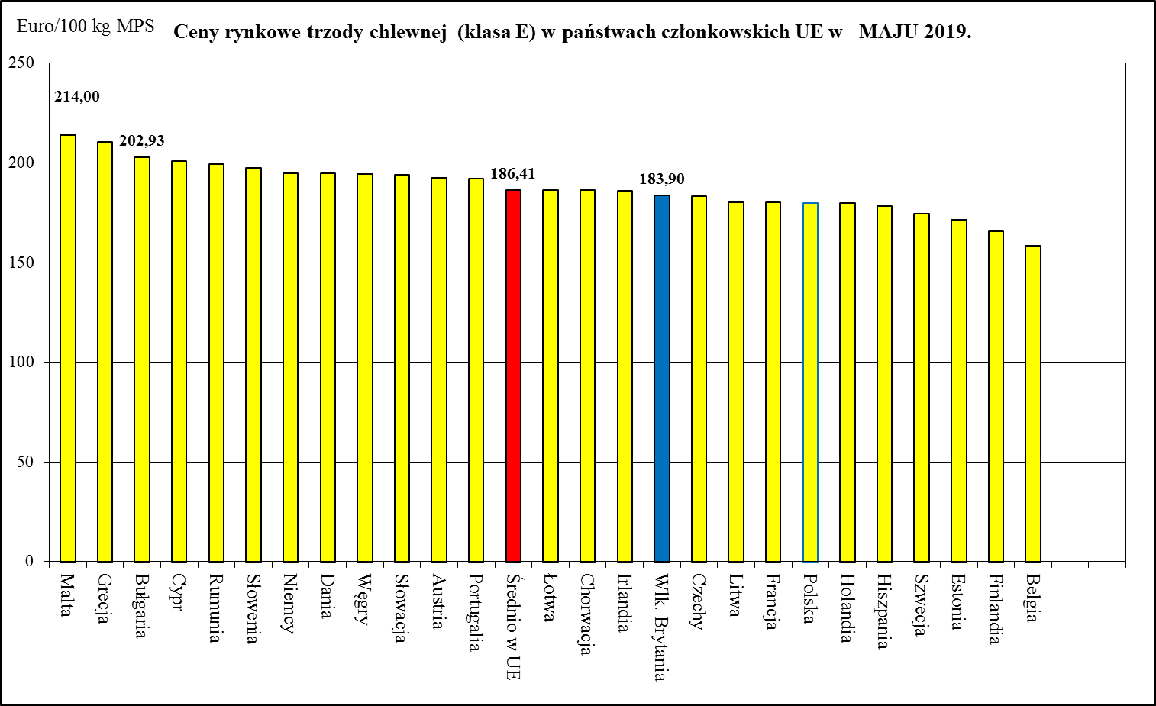
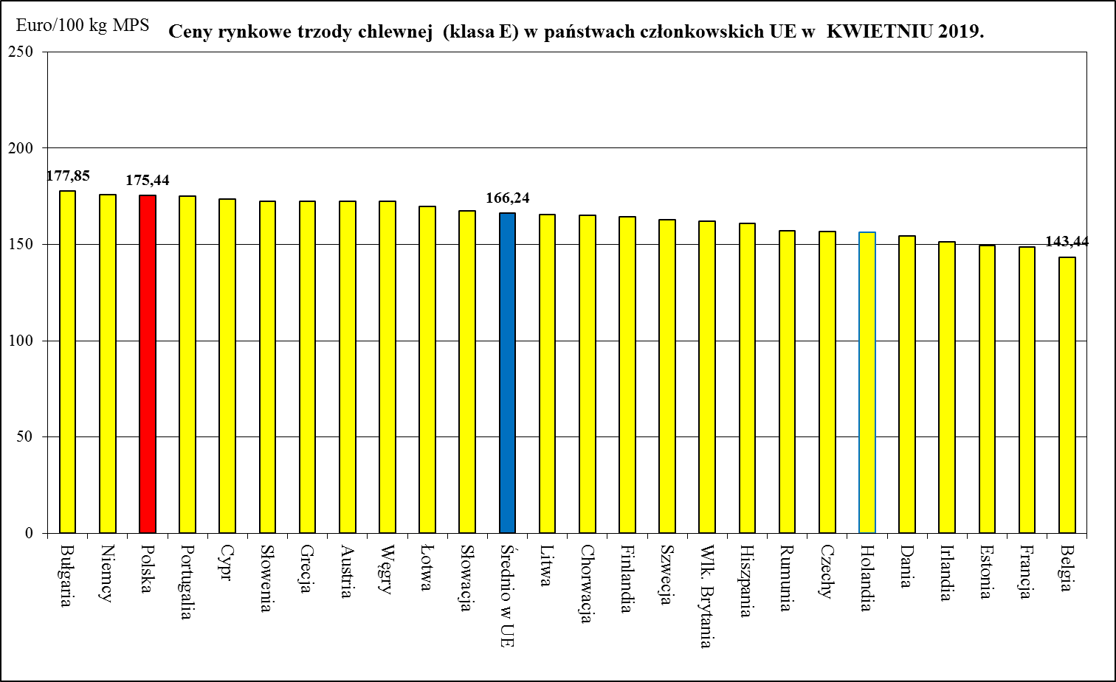
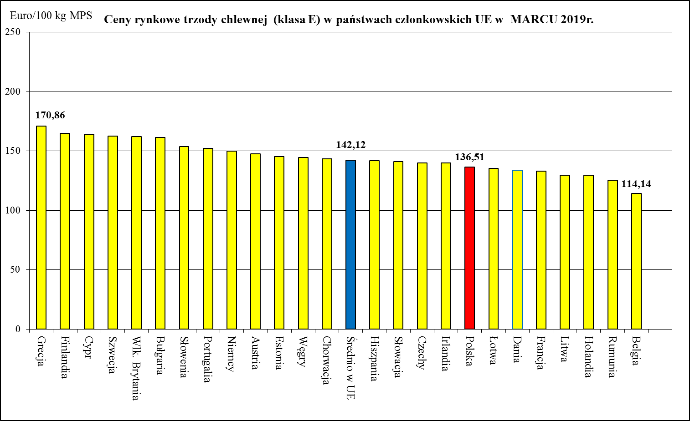

Ceny rynkowe trzody chlewnej (klasa E) w państwach członkowskich UE w SIERPNIU 2019.
 | Ceny trzody chlewnej w UE (€/100 kg w wadze poubojowej schłodzonej) 197,49
Bułgaria | 176.7
Finlandia | 163.08
Irlandia | 155.86
Grecja | 154.89
Rumunia | 147.94
Portugalia | 145.19
Dania | 142.83
Słowenia | 140.43
Hiszpania | 136.87
Austria | 136.31
Francja | 133.81
Słowacja | 133.12
Chorwacja | 130.05
Średnio w UE | 128.52
Czechy | 128.4
Węgry | 127.2
Cypr | 123.82
Niemcy | 123.56
Łotwa | 117.1
Niderlandy | 115.19
Polska | 113.84
Litwa | 112.11
Belgia | 86.9

HANDEL_ZMIANY_I-II_2021
Polski handel mięsem wieprzowym w I-II 2021 r. (kod 0203) - dane wstępne
 | Eksport 2021 | Import 2021
styczeń | 31,261 | 53,656
luty | 35,579 | 57,092
marzec
kwiecień
maj
czerwiec
lipiec
sierpień
wrzesień
październik
listopad
grudzień
Handel zagraniczny towarami z rynku wieprzowiny w I-II 2021. (dane wstępne)
UWAGA: Dane są w trakcie weryfikacji - mogą być obarczone istotnymi błędami.
TONY
HANDEL ZAGRANICZNY | I-II 2021 Rok | I-II 2020 Rok
EKSPORT | OGÓŁEM | OGÓŁEM | Roczna zmiana obrotów [%]
ŚWINIE ŻYWE (ogółem) - (kod CN 0103) | 338 | 951 | -64.5
z tego, handel z UE-28 | 338 | 951 | -64.5
MIĘSO WIEPRZOWE - (kod CN 0203) | 66,840 | 61,436 | 8.8
z tego, handel z UE-28 | 42,204 | 46,365 | -9.0
IMPORT | OGÓŁEM | OGÓŁEM | Roczna zmiana obrotów [%]
ŚWINIE ŻYWE (ogółem) - (kod CN 0103) | 39,610 | 35,045 | 13.0
z tego, handel z UE-28 | 39,610 | 35,045 | 13.0
MIĘSO WIEPRZOWE - (kod CN 0203) | 110,748 | 111,534 | -0.7
z tego, handel z UE-28 | 110,708 | 107,443 | 3.0
Źródło danych: Ministerstwo Finansów.
 | EKSPORT | IMPORT
Udział% UE-28 w ogółem świnie żywe (ogółem) | 100.0 | 100.0
Udział% UE-28 w ogółem mięsa wieprzowego | 63.1 | 100.0

SALDO w tonach
Wybrane towary | I-II 2021 Rok | I-II 2020 Rok
ŚWINIE ŻYWE (ogółem) - (kod CN 0103) | -39,272 | -34,094
z tego, handel z UE-28 | -39,272 | -34,094
MIĘSO WIEPRZOWE - (kod CN 0203) | -43,908 | -50,098
z tego, handel z UE-28 | -68,504 | -61,079
Handel zagraniczny towarami z rynku wieprzowiny w okresie I-II 2021. (dane wstępne)
UWAGA: Dane są w trakcie weryfikacji - mogą być obarczone istotnymi błędami.

Wartość [tys. EUR]
HANDEL ZAGRANICZNY | I-II 2021 Rok | I-II 2020 Rok
EKSPORT | OGÓŁEM | OGÓŁEM
ŚWINIE ŻYWE (ogółem) - (kod CN 0103) | 334 | 1,690
z tego, handel z UE | 334 | 1,690
MIĘSO WIEPRZOWE - (kod CN 0203) | 112,094 | 140,144
z tego, handel z UE-28 | 71,160 | 108,346
IMPORT | OGÓŁEM | OGÓŁEM
ŚWINIE ŻYWE (ogółem) - (kod CN 0103) | 57,423 | 108,224
z tego, handel z UE-28 | 57,423 | 108,224
MIĘSO WIEPRZOWE - (kod CN 0203) | 182,458 | 274,219
z tego, handel z UE-28 | 182,427 | 264,021

SALDO w [tys. EUR]
Wartość [tys. EUR] | I-II 2021 Rok | I-II 2020 Rok
ŚWINIE ŻYWE (ogółem) - (kod CN 0103) | -57,090 | -106,533
z tego, handel z UE-28 | -57,090 | -106,533
MIĘSO WIEPRZOWE - (kod CN 0203) | -70,364 | -134,075
z tego, handel z UE-28 | -111,267 | -155,675

HANDEL_I-XII_OSTATECZNY_2019
Handel zagraniczny towarami z rynku wieprzowiny w okresie I-XII 2019. (dane ostateczne)

Polski handel mięsem wieprzowym w I-XII 2019 r. (kod 0203) - dane ostateczne
 | Eksport 2019 | Import 2019
styczeń | 52156.941 | 63986.474
luty | 44287.304 | 58070.879
marzec | 46797.092 | 60862.377
kwiecień | 38207.127 | 63171.139
maj | 36225.173 | 55947.808
czerwiec | 32218.688 | 47575.576
lipiec | 32821.007 | 58012.489
sierpień | 30616.422 | 54522.959
wrzesień | 33089.591 | 49518.163
październik | 34611.664 | 53796.13
listopad | 36536.074 | 48160.451
grudzień | 30440.756 | 46629.002
TONY
HANDEL ZAGRANICZNY | I-XII 2019 Rok | I-XII 2018 Rok
EKSPORT | OGÓŁEM | OGÓŁEM | Roczna zmiana obrotów [%]
ŚWINIE ŻYWE (ogółem) - (kod CN 0103) | 8,444 | 10,208 | -17.3
z tego, handel z UE-28 | 8,423 | 10,110 | -16.7
MIĘSO WIEPRZOWE - (kod CN 0203) | 448,008 | 509,096 | -12.0
z tego, handel z UE-28 | 326,859 | 366,302 | -10.8
IMPORT | OGÓŁEM | OGÓŁEM | Roczna zmiana obrotów [%]
ŚWINIE ŻYWE (ogółem) - (kod CN 0103) | 213,118 | 243,398 | -12.4
z tego, handel z UE-28 | 213,118 | 243,398 | -12.4
MIĘSO WIEPRZOWE - (kod CN 0203) | 660,253 | 766,040 | -13.8
z tego, handel z UE-28 | 659,623 | 765,954 | -13.9
Źródło danych: Ministerstwo Finansów.
 | EKSPORT | IMPORT
Udział% UE-28 w ogółem świnie żywe (ogółem) | 99.8 | 100.0
Udział% UE-28 w ogółem mięsa wieprzowego | 73.0 | 99.9

SALDO w tonach
Wybrane towary | I-XII 2019 Rok | I-XII 2018 Rok
ŚWINIE ŻYWE (ogółem) - (kod CN 0103) | -204,674 | -233,190
z tego, handel z UE-28 | -204,695 | -233,287
MIĘSO WIEPRZOWE - (kod CN 0203) | -212,246 | -256,945
z tego, handel z UE-28 | -332,764 | -399,653

Wartość [tys. EUR]
HANDEL ZAGRANICZNY | I-XII 2019 Rok | I-XII 2018 Rok
EKSPORT | OGÓŁEM | OGÓŁEM
ŚWINIE ŻYWE (ogółem) - (kod CN 0103) | 12,440 | 13,830
z tego, handel z UE-28 | 12,372 | 13,427
MIĘSO WIEPRZOWE - (kod CN 0203) | 858,766 | 874,684
z tego, handel z UE-28 | 657,416 | 631,506
IMPORT | OGÓŁEM | OGÓŁEM
ŚWINIE ŻYWE (ogółem) - (kod CN 0103) | 500,432 | 427,170
z tego, handel z UE-28 | 500,432 | 427,170
MIĘSO WIEPRZOWE - (kod CN 0203) | 1,460,487 | 1,423,439
z tego, handel z UE-28 | 1,459,245 | 1,423,201

SALDO w [tys. EUR]
Wartość [tys. EUR] | I-XII 2019 Rok | I-XII 2018 Rok
ŚWINIE ŻYWE (ogółem) - (kod CN 0103) | -487,991 | -413,339
z tego, handel z UE-28 | -488,060 | -413,742
MIĘSO WIEPRZOWE - (kod CN 0203) | -601,721 | -548,756
z tego, handel z UE-28 | -801,829 | -791,695

